Оглавление
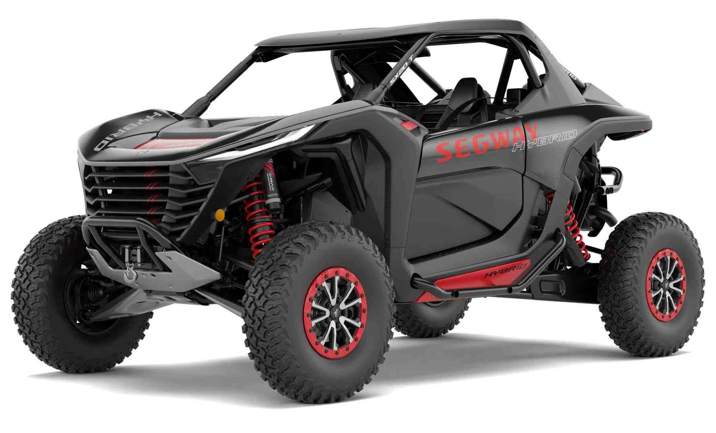
Редакция от 22.05.2026 | SEGWAY Super Villain SX20T
Детали корпуса | ДВС и АКПП
Система выпуска | Двигатель и АКПП в сборе
Передние и задние колёса | Штифты и заглушки картера ДВС
Наклейки предупреждающие | Коленчатый вал
Приборная панель | Поршень и шатун
Модуль управления | Балансирный вал
Антенна | Датчики ДВС
Камера заднего вида | Головка блока цилиндров
Блок дистанционного управления T-BOX | Датчики положения распредвалов
Система EFI | Масляный насос
Лебёдка | Привод газораспределительного механизма
Аудиоусилитель | Крышка газораспределительного механизма
Главный жгут проводов | Поддон картера ДВС
Фильтр воздушный | Крышка головки блока цилиндров
Двери (пластик) | Насос водяного охлаждения
Двери (корпус) | Патрубки системы охлаждения и масляный фильтр
Щитки грязезащитные арок колес | Термостат
Защита днища | Система подачи топлива
Панели крыши | Впускной коллектор
Зеркала заднего вида | Интеркуллер
Облицовка корпуса задняя часть | Стартер и датчик наддува
Грузовой отсек | Свечи и катушки зажигания
Облицовка пола кабины | Турбокомпрессор
Облицовка корпуса, передняя часть | Система смазки турбокомпрессора
Облицовка кабины передняя | Система охлаждения турбокомпрессора
Облицовка кабины задняя | Генератор
Сиденья | Ремень навесного оборудования
Ремни безопасности | Кронштейны жгутов проводов ДВС
Топливная система | Маслоотражательные колпачки клапанов ГБЦ
Тормозная система | Клапаны и пружины ГБЦ
Рулевое управление | Распределительный вал ГБЦ
Приводные валы | Коробка передач в сборе
Передний и задний редукторы в сборе | Крышка гидроблока АКПП
Передний редуктор | Гидроблок АКПП
Задний редуктор | Датчик скорости вращения входного вала АКПП
Система охлаждения | Датчик скорости вращения выходного вала и крепление гидроблока АКПП
Детали рамы | Теплообменник АКПП
Рама
Подвеска передняя
Подвеска задняя
Головной свет и задние фонари
Селектор АКПП и переключатели

Детали корпуса
Система выпуска
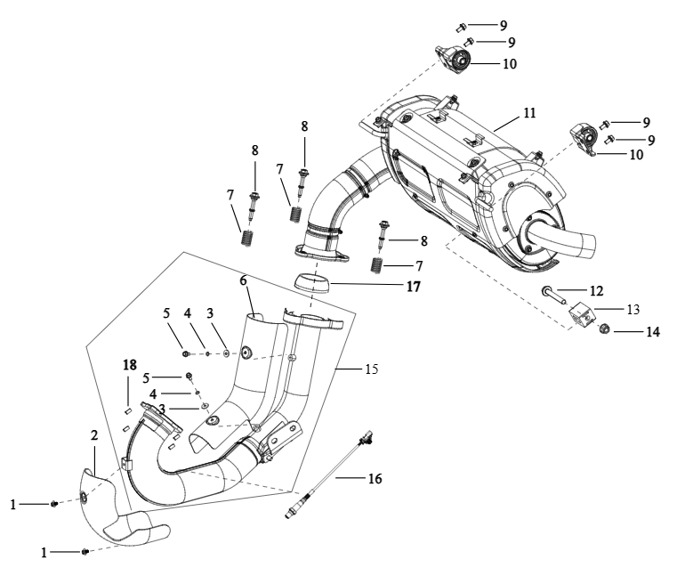

№ | Код | Наименование | Кол-во | Примечание
1 | EP-00002634 | Болт M6x1,0x12 ISO 10644 S1-N-88P | 2
2 | EP-00011418 | Щиток теплоотражающий приемной трубы, передний | 1
3 | JU052441 | Шайба 6 DIN 125A-P | 2
4 | JU061449 | Шайба 6 DIN 127B-P | 2
5 | JU058958 | Болт M6x1,0x12 DIN 6921-88P | 2
6 | EP-00011419 | Щиток теплоотражающий приемной трубы, задний | 1
7 | LU098016 | Пружина крепления глушителя | 3
8 | LU098015 | Болт соединительный трубы глушителя М8х1,25х63мм | 3
9 | JU065574 | Болт M8x1,25x16 DIN 6921-88P | 4
10 | LU099158 | Кронштейн крепления демпфера глушителя | 1
11 | EP-00011423 | Глушитель | 1
12 | EP-00011859 | Болт M12x1,25x90 DIN 6921-10P | 1
13 | EP-00011424 | Демпфер глушителя, резина | 1
14 | LU097637 | Гайка M12x1,25 DIN 6927-8P | 1
15 | EP-00011416 | Труба приемная глушителя | 1
16 | EP-00011415 | Датчик кислорода, 12В | 1
17 | EP-00011420 | Прокладка выхлопной трубы, металлографит | 1
18 | EP-00012551 | Гайка M8x1,25 DIN 1587-6P | 4

Передние и задние колёса
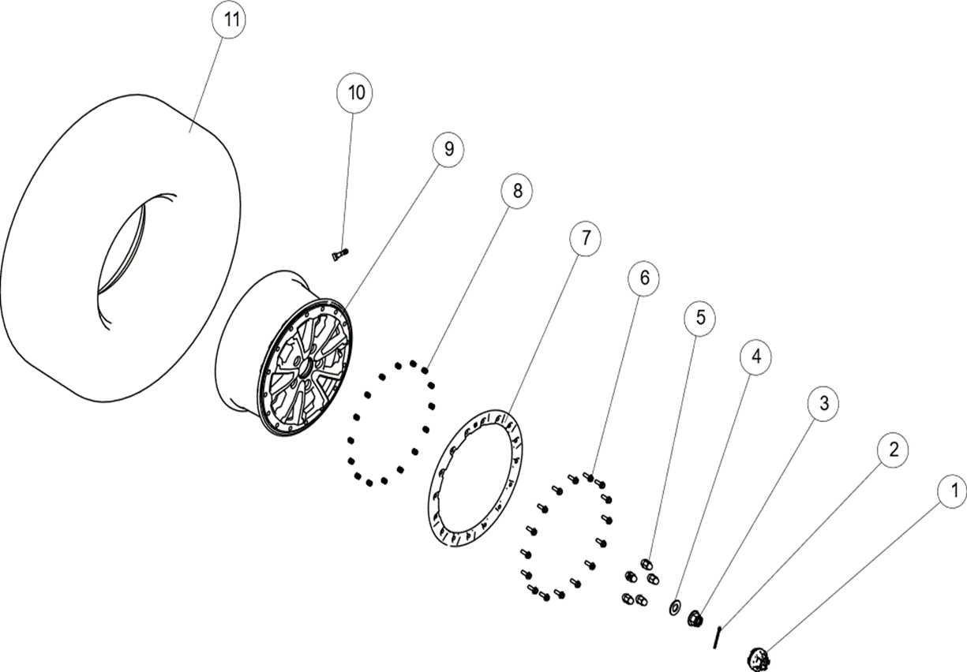

№ | Код | Наименование | Кол-во | Примечание
1 | EP-00011425 | Колпак диска, ал.сплав | 4
2 | LU104695 | Шплинт 5,0х50 DIN 94-P | 4
3 | JU091893 | Гайка M20x1,5 DIN 935-8P | 4
4 | JU096538 | Шайба 20х28х1,0 DIN 988-P | 4
5 | EP-00011426 | Гайка колесная закрытая М12x1,5, сталь | 16
6 | EP-00013356 | Болт M8x1,25x25 DIN 6921-88, черный | 64
7 | EP-00011427 | Бедлок 15", красный | 4
8 | LU099433 | Втулка бедлока | 64
9 | EP-00011428 | Диск колесный 15" стальной, черный глянцевый | 4
10 | JU077447 | Вентиль колеса бескамерный | 4
11 | EP-00011431 | Шина 32х10.00 R15 (P3157S) | 4

Наклейки предупреждающие
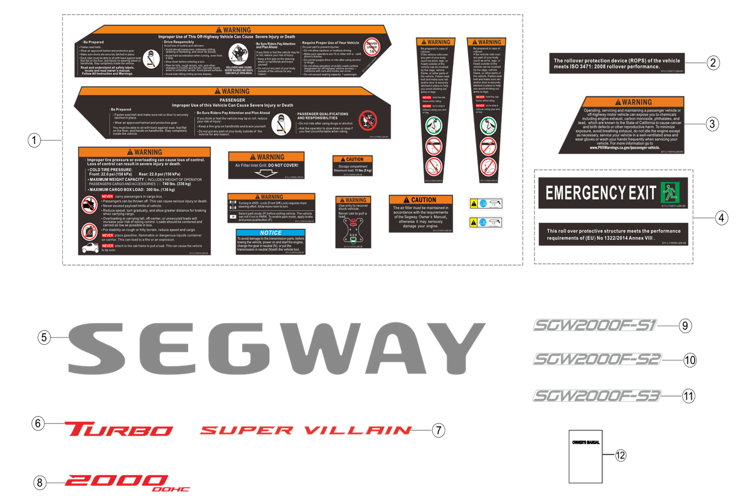

№ | Код | Наименование | Кол-во | Примечание
1 | EP-00011432 | Наклейки предупреждающие Segway Super Villain SX20, комплект | 1
2 | EP-00011433 | Наклейка предупреждающая ISO 3471: 2008, ПВХ самокл. | 1
3 | EP-00011434 | Наклейка предупреждающая (топливо), ПВХ самокл. | 1
4 | EP-00011435 | Наклейки предупреждающие (топливо), комплект | 1
5 | EP-00011436 | Наклейка декоративная SEGWAY, ПВХ самокл. | 2
6 | EP-00011437 | Наклейка декоративная Turbo, ПВХ самокл. | 2
7 | EP-00011438 | Наклейка декоративная SUPER VILLAIN, ПВХ самокл. | 2
8 | EP-00011439 | Наклейка декоративная 2000 DOHC, ПВХ самокл. | 2
9 | EP-00011440 | Наклейка декоративная SGW2000F-S1, ПВХ самокл. | 1
10 | EP-00011441 | Наклейка декоративная SGW2000F-S2, ПВХ самокл. | 1
11 | EP-00011442 | Наклейка декоративная SGW2000F-S3, ПВХ самокл. | 1
12 | EP-00021257 | Руководство по эксплуатации на снегоболотоходы SEGWAY Super Villain SX20T P | 1

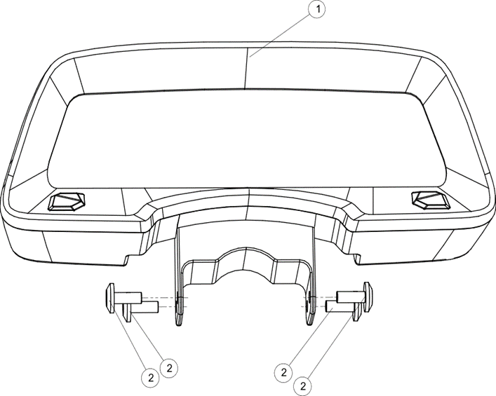
Приборная панель

№ | Код | Наименование | Кол-во | Примечание
1 | EP-00011443 | Панель приборная SX20T | 1
2 | LU085914 | Винт M6x1,0x12 ISO 7380-10P | 4

Модуль управления
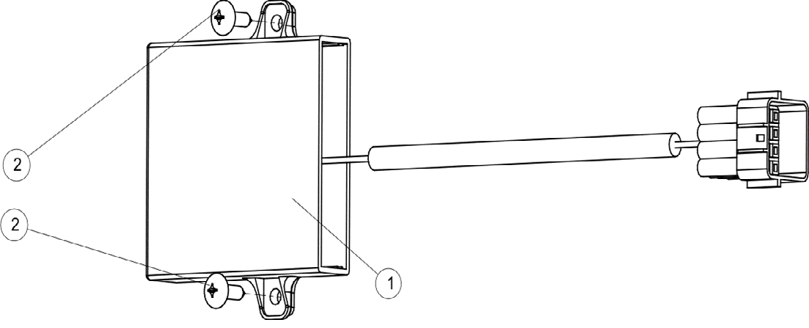

№ | Код | Наименование | Кол-во | Примечание
1 | EP-00011444 | Модуль управления SX20T | 1
2 | JU071338 | Саморез с полукруглой головкой 4,8х19 PH DIN 7981C P | 2

Антенна
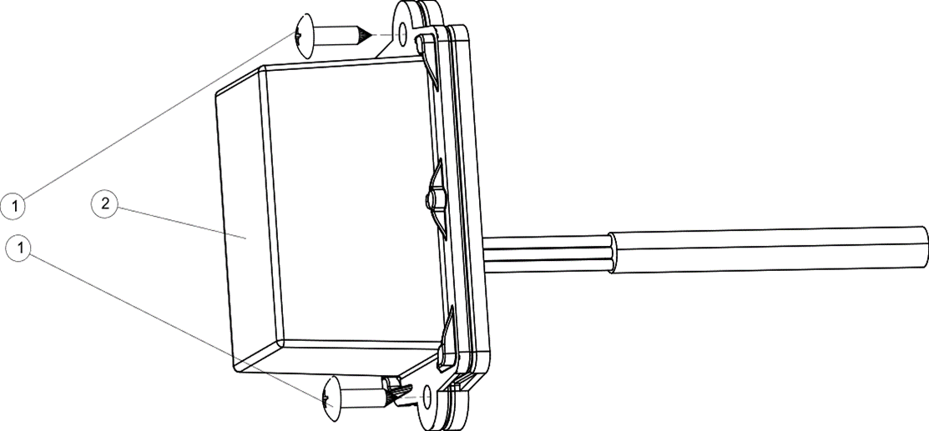

№ | Код | Наименование | Кол-во | Примечание
1 | JU071338 | Саморез с полукруглой головкой 4,8х19 PH DIN 7981C P | 2
2 | EP-00011446 | Антенна SX20T | 1

Камера заднего вида
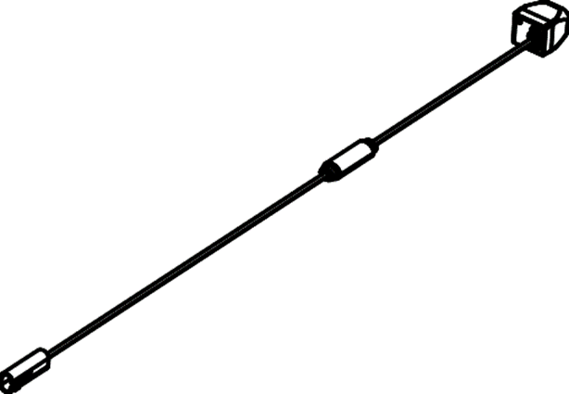

№ | Код | Наименование | Кол-во | Примечание
1 | EP-00011447 | Камера заднего вида SX20T | 1

Блок дистанционного управления T-BOX
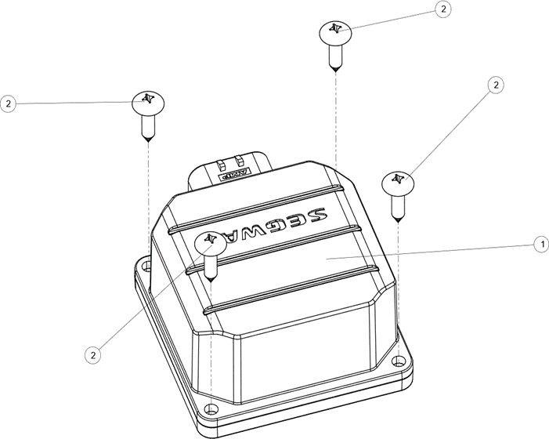

№ | Код | Наименование | Кол-во | Примечание
1 | EP-00020931 | Блок дистанционного управления T-BOX SX20 | 1 | до 2026 г.
 | EP-00022477 | Блок дистанционного управления T-BOX (EU) 2026 | 1 | с 2026 г.
2 | JU071338 | Саморез с полукруглой головкой 4,8х19 PH DIN 7981C P | 4

Система EFI
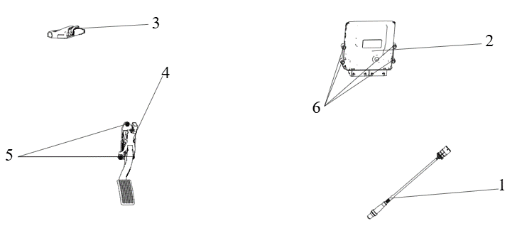

№ | Код | Наименование | Кол-во | Примечание
1 | EP-00011415 | Датчик кислорода, 12В | 1
2 | EP-00011448 | Блок управления двигателем SX20T 2000см³ | 1
3 | EP-00011449 | Блок управления оборудованием кузова SX20T | 1
4 | LU099124 | Педаль газа в сборе | 1
5 | JU052439 | Гайка М6x1,0 DIN 6926-8P | 3
6 | EP-00020932 | Блок TCU | 1

Лебёдка
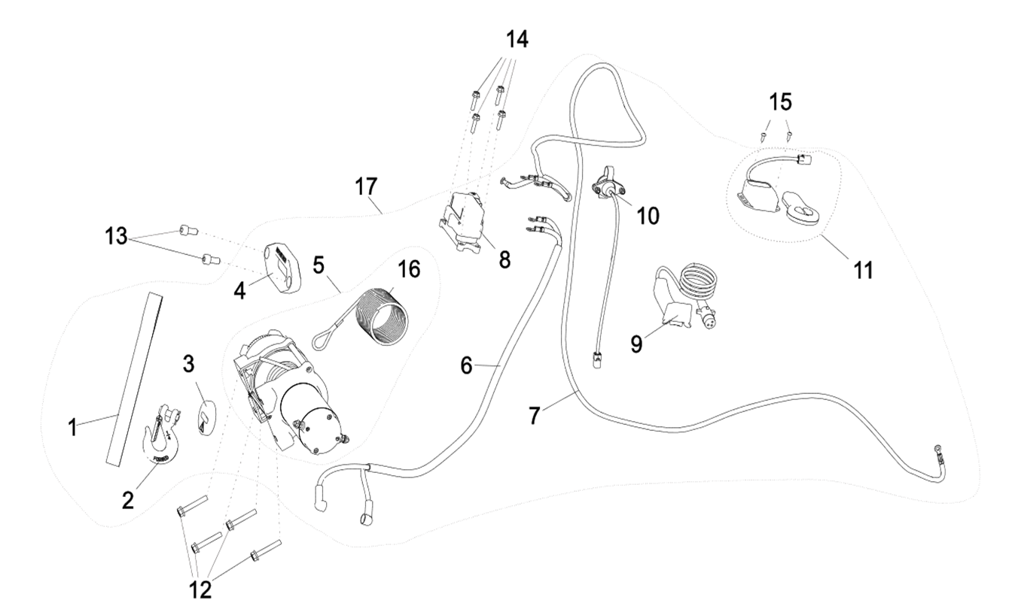

№ | Код | Наименование | Кол-во | Примечание
1 | LU099748 | Строп для лебедки | 1
2 | LU035671 | Крюк лебедки 1/4" | 1
3 | LU099749 | Амортизатор крюка лебедки | 1
4 | EP-00011450 | Направляющая троса лебедки, сталь | 1
5 | EP-00011451 | Электродвигатель лебедки 4500 (с тросом) | 1
6 | LU099752 | Провод подключения двигателя лебедки | 1
7 | LU099753 | Провод управления лебедкой | 1
8 | LU099754 | Реле управления лебедкой | 1
9 | LU099755 | Жгут проводов лебедки | 1
10 | LU099756 | Разьем выключателя лебедки | 1
11 | LU099757 | Модуль беспроводного управления лебедкой | 1
12 | LU074557 | Болт M8x1,25x50 DIN 6921-10P | 4
13 | JU091836 | Винт M10x1,25x20 DIN 912-88P | 2
14 | JU065568 | Болт M6x1,0x25 DIN 6921-88P | 4
15 | LU068501 | Саморез с полукруглой головкой 4,2х13 PZ DIN 7981C P | 2
16 | EP-00011452 | Трос лебедки 4500, сталь | 1
17 | EP-00011453 | Лебедка 4500, комплект | 1

Аудиоусилитель
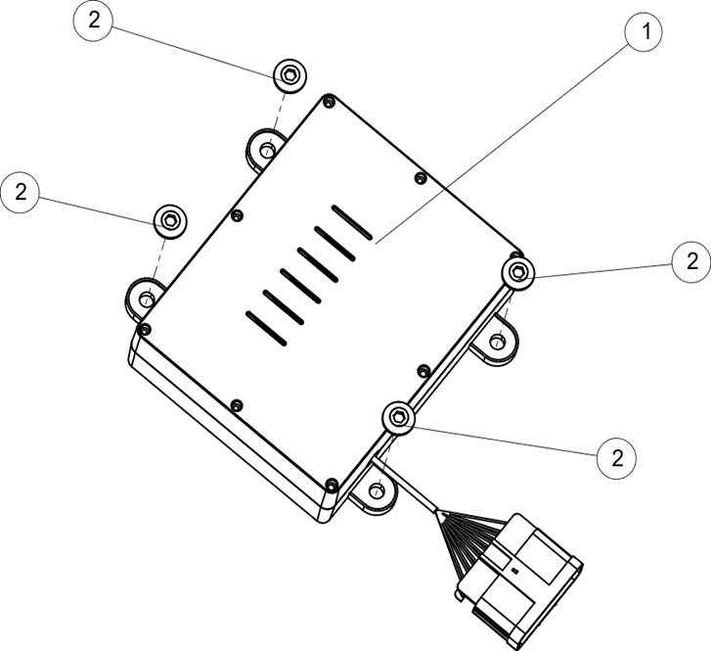

№ | Код | Наименование | Кол-во | Примечание
1 | EP-00011454 | Аудиоусилитель | 1
2 | LU097324 | Винт M6x1,0x16 ISO 7380-88, черный | 4

Главный жгут проводов
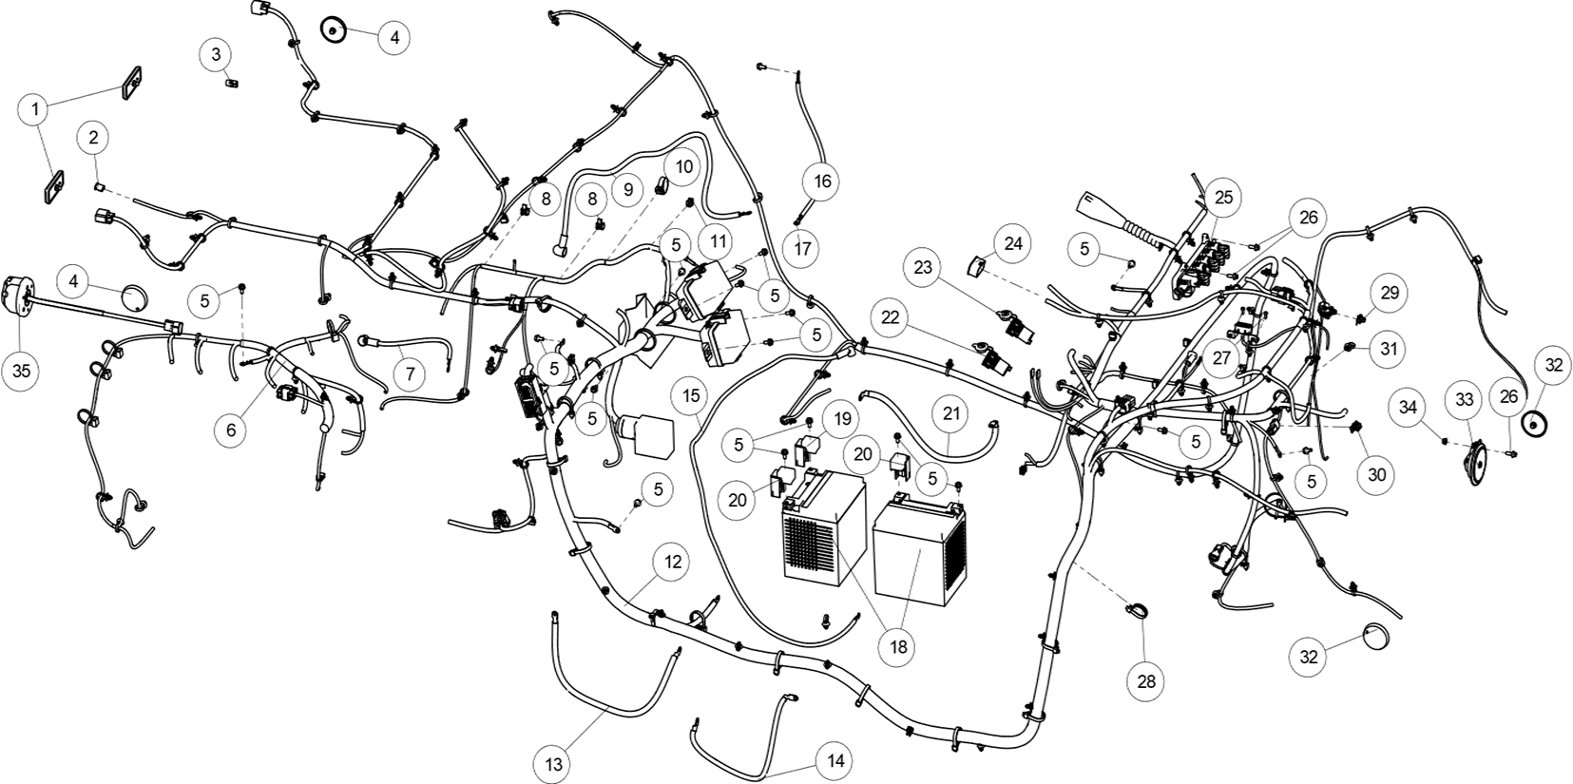

№ | Код | Наименование | Кол-во | Примечание
1 | LU013810 | Световозвращатель задний (красный) | 2
2 | EP-00011455 | Заглушка камеры заднего вида | 1
3 | EP-00011456 | Заглушка фонаря освещения номерного знака | 1
4 | LU100049 | Световозвращатель круглый задний (красный) | 2
5 | JU058958 | Болт M6x1,0x12 DIN 6921-88P | 17
6 | EP-00011457 | Жгут проводов ЭБУ вспомогательный | 1
7 | EP-00011458 | Жгут генератора | 1
8 | JU112730 | Стяжка стальная СКС 4,6х200 мм | 2
9 | EP-00011459 | Жгут проводов плюсовой стартера | 1
10 | LU097870 | Хомут, квадрат 200 | 1
11 | JU112730 | Стяжка стальная СКС 4,6х200 мм | 1
12 | EP-00011460 | Жгут проводов основной | 1
13 | EP-00011461 | Жгут проводов минусовой клеммы АКБ | 1
14 | EP-00011462 | Жгут проводов плюсовой параллельный клемм АКБ | 1
15 | EP-00011463 | Жгут проводов плюсовой блока предохранителей | 1
16 | EP-00011464 | Жгут проводов минусовой ДВС | 1
17 | LU014565 | Болт M8x1,25x12 DIN 6921-88P | 1
18 | LU097494 | Аккумулятор 12В 32А/ч | 2
19 | LU104195 | Клемма АКБ | 1
20 | EP-00011465 | Клемма АКБ плюсовая | 2
21 | EP-00011466 | Жгут проводов минусовой параллельный клемм АКБ | 1
22 | EP-00011467 | Розетка USB | 1
23 | LU097491 | Розетка бортовой эл.сети 12В | 1
24 | EP-00011468 | Заглушка разъема дисплея | 1
25 | EP-00011469 | Распределитель питания | 1
26 | JU059071 | Болт M6x1,0x16 DIN 6921-88P | 3
27 | LU068501 | Саморез с полукруглой головкой 4,2х13 PZ DIN 7981C P | 2
28 | JU074310 | Хомут нейлоновый 5,0х250мм | 18
29 | EP-00011471 | Соединитель с фиксированной пряжкой | 1
30 | EP-00011474 | Соединитель с фиксированной пряжкой | 1
31 | LU097871 | Хомут, круглый 200 | 11
32 | EP-00013435 | Световозвращатель боковой (оранж), пластик | 2
33 | LU097223 | Сигнал звуковой, 12В | 1
34 | LU053226 | Гайка M6x1,0 DIN 6923-8P | 1
35 | LU099362 | Розетка питания прицепа | 1

Фильтр воздушный
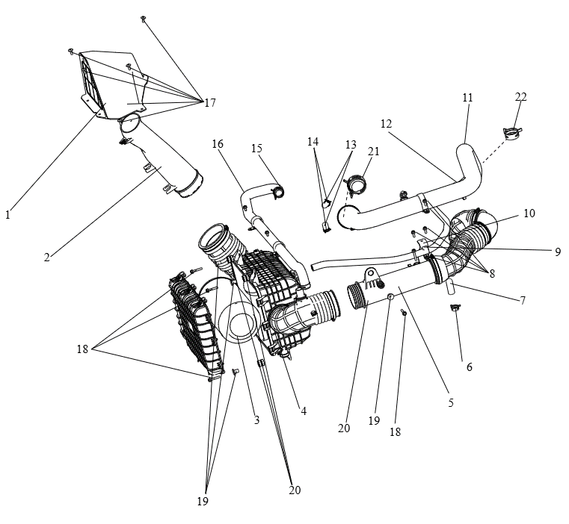

№ | Код | Наименование | Кол-во | Примечание
1 | EP-00011479 | Воздухозаборник, пластик | 1
2 | EP-00011480 | Патрубок воздушного фильтра впускной, пластик | 1
3 | EP-00011481 | Элемент фильтрующий воздушного фильтра | 1
4 | EP-00011482 | Корпус воздушного фильтра, пластик | 1
5 | EP-00011484 | Патрубок воздушного фильтра выпускной в сборе, металлорезина | 1
6 | EP-00001489 | Хомут пружинный 22 DIN 3021 | 3
7 | EP-00011485 | Заглушка Ø16 | 1
8 | LU097324 | Винт M6x1,0x16 ISO 7380-88, черный | 6
9 | JU061663 | Хомут 16-27 DIN 3017 | 1
10 | EP-00011486 | Кронштейн выпускного патрубка, металл | 1
11 | EP-00011492 | Патрубок турбокомпрессора выпускной, металл | 1
12 | EP-00011493 | Шланг сапуна, резина | 1
13 | EP-00011494 | Заглушка Ø13 | 2
14 | LU082942 | Хомут пружинный ленточный 20мм, сталь | 2
15 | LU097986 | Хомут пружинный ленточный 32мм, сталь | 3
16 | EP-00011495 | Шланг сапуна, резина | 1
17 | LU097324 | Винт M6x1,0x16 ISO 7380-88, черный | 6
18 | JU065569 | Болт M6x1,0x35 DIN 6921-88P | 5
19 | LU099138 | Втулка отбортовочная | 4
20 | EP-00011496 | Втулка буферная, резина | 4
21 | JU087251 | Хомут 60-80 DIN 3017 | 1
22 | JU061667 | Хомут 50-70 DIN 3017 | 1

Двери (пластик)
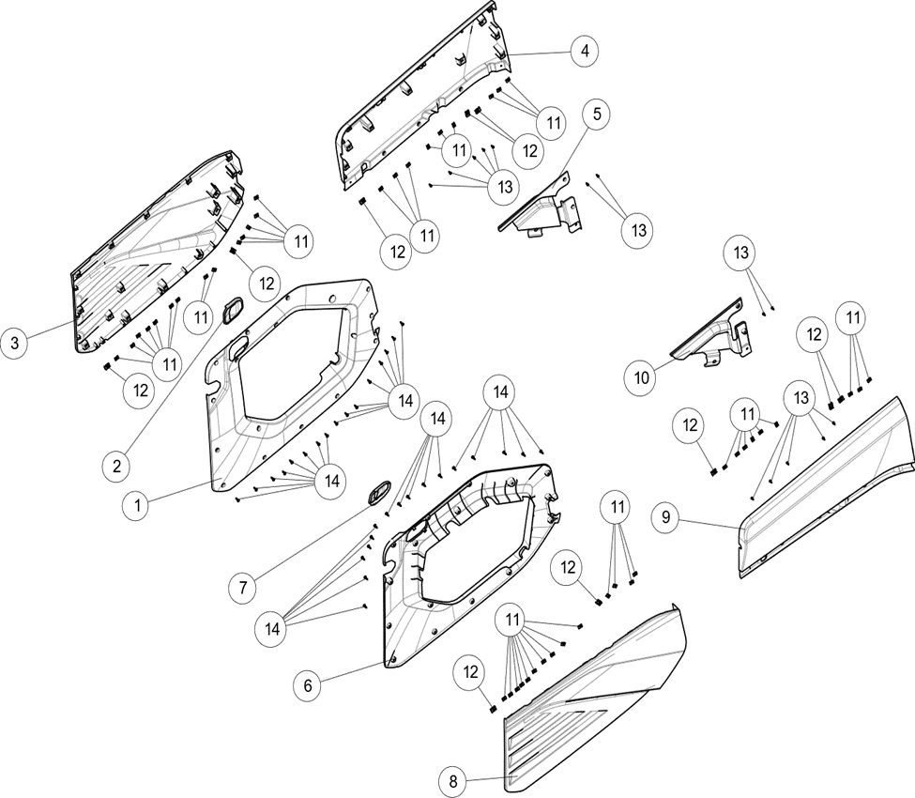

№ | Код | Наименование | Кол-во | Примечание
1 | EP-00011497 | Панель облицовочная двери правой внутренняя А, пластик | 1
2 | EP-00011498 | Накладка ручки двери правой, пластик | 1
4 | EP-00011499 | Панель облицовочная двери правой наружная верхняя, пластик белый | 1
 | EP-00011500 | Панель облицовочная двери правой наружная верхняя, пластик черный | 1
5 | EP-00011501 | Панель облицовочная двери правой внутренняя В, пластик | 1
6 | EP-00011502 | Панель облицовочная двери левой внутренняя А, пластик | 1
7 | EP-00011503 | Накладка ручки двери левой, пластик | 1
9 | EP-00011504 | Панель облицовочная двери левой наружная верхняя, пластик белый | 1
 | EP-00011505 | Панель облицовочная двери левой наружная верхняя, пластик черный | 1
10 | EP-00011506 | Панель облицовочная двери левой внутренняя В, пластик | 1
11 | LU017425 | Клипса 4,2мм, сталь | 46
12 | LU072039 | Клипса М6x1,0мм, сталь | 10
13 | LU068501 | Саморез с полукруглой головкой 4,2х13 PZ DIN 7981C P | 14
14 | EP-00011508 | Саморез с полукруглой головкой 4,2х20 PH DIN 7981C P | 32

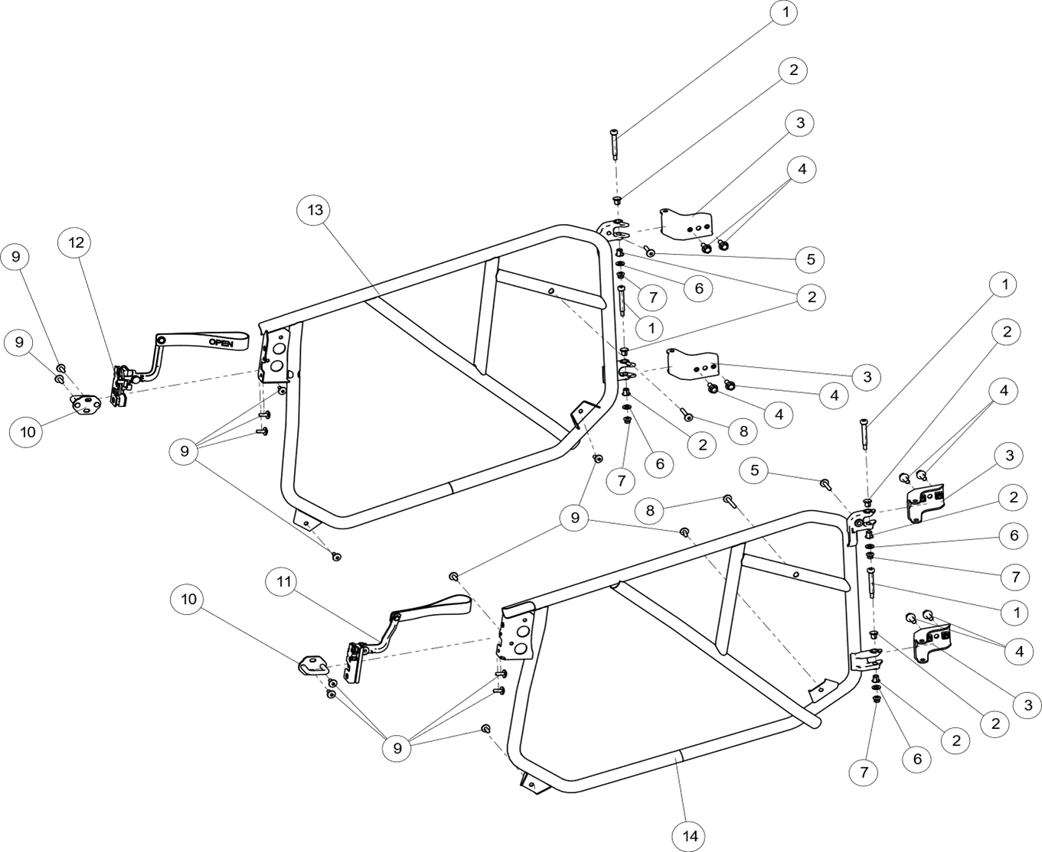
Двери (корпус)

№ | Код | Наименование | Кол-во | Примечание
1 | EP-00011509 | Ось петли двери, сталь | 4
2 | EP-00011510 | Втулка оси дверной петли, пластик | 8
3 | EP-00011511 | Петля двери, сталь | 4
4 | JU052446 | Болт M8x1,25x20 DIN 6921-88P | 8
5 | EP-00011513 | Винт M6x1,0x30 ISO 7380-2-88P | 2
6 | JU056068 | Шайба 8 DIN 125A-P | 4
7 | JU052439 | Гайка М6x1,0 DIN 6926-8P | 4
8 | EP-00011514 | Винт M6x1,0x40 ISO 7380-2-88P | 2
9 | LU097324 | Винт M6x1,0x16 ISO 7380-88, черный | 14
10 | EP-00011515 | Фиксатор замка двери, сталь | 2
11 | EP-00011516 | Замок двери левый | 1
12 | EP-00011517 | Замок двери правый | 1
13 | EP-00011518 | Рама двери правая, сталь | 1
14 | EP-00011519 | Рама двери левая, сталь | 1

Щитки грязезащитные арок колес
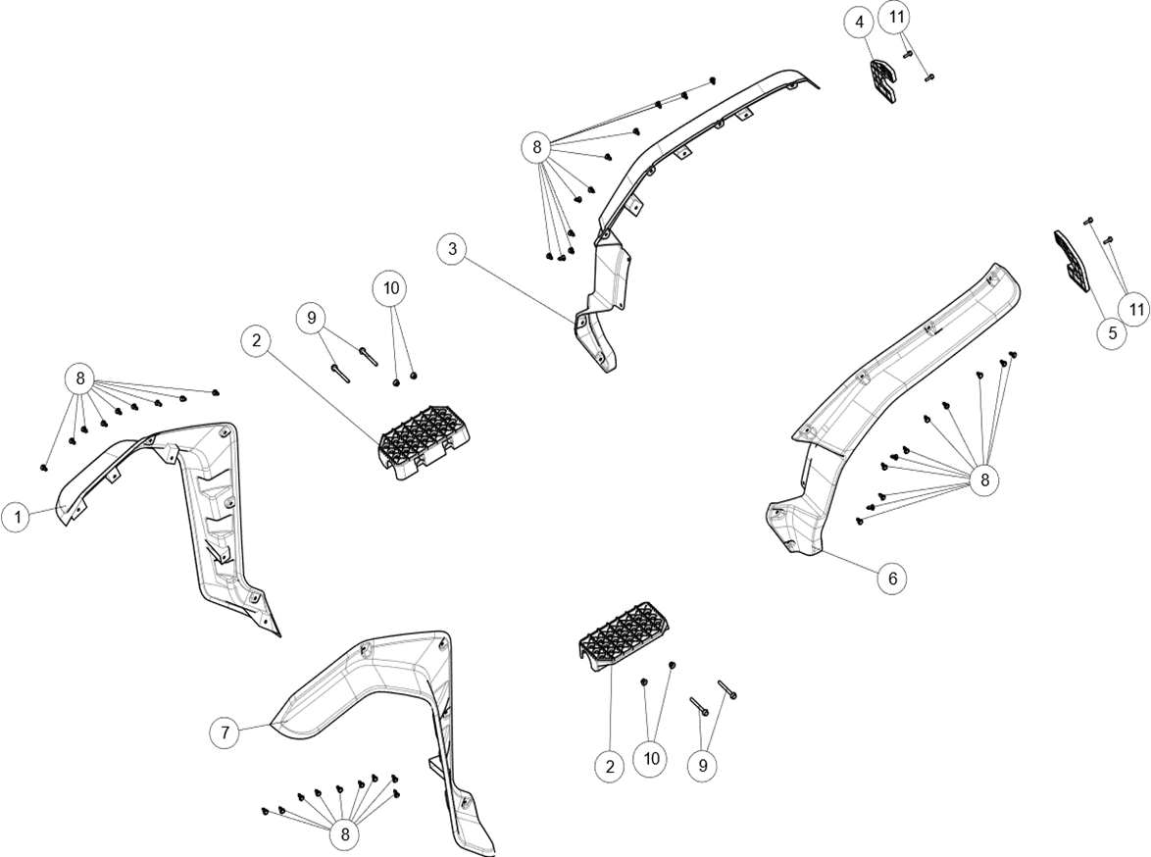

№ | Код | Наименование | Кол-во | Примечание
1 | EP-00011520 | Щиток грязезащитный передний правый, пластик | 1
2 | EP-00011521 | Накладка противоскольжения для ног, пластик | 2
3 | EP-00011522 | Щиток грязезащитный задний правый, пластик | 1
4 | EP-00011523 | Кронштейн светоотражателя задний правый, пластик | 1
5 | EP-00011524 | Кронштейн светоотражателя задний левый, пластик | 1
6 | EP-00011525 | Щиток грязезащитный задний левый, пластик | 1
7 | EP-00011526 | Щиток грязезащитный передний левый, пластик | 1
8 | LU097323 | Клипса крепежная, пластик | 40
9 | LU101218 | Болт M8x1,25x80 DIN 6921-88P | 4
10 | JU052449 | Гайка М8x1,25 DIN 6926-8P | 4
11 | LU068508 | Болт M6x1,0x20 DIN 6921-88P | 4

Защита днища
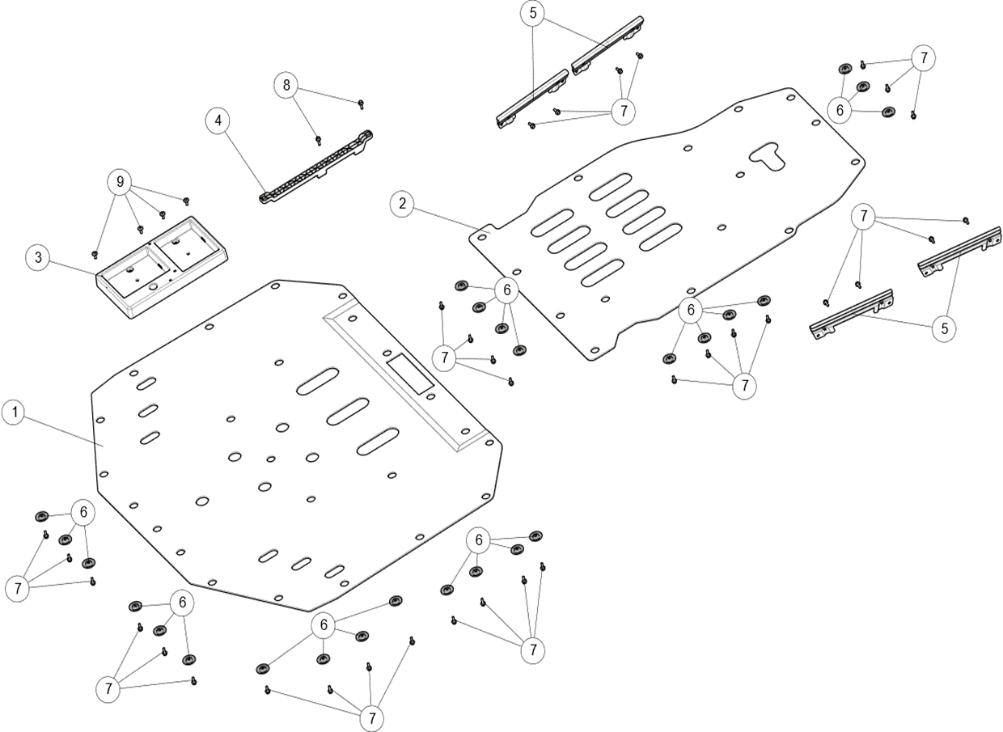

№ | Код | Наименование | Кол-во | Примечание
1 | EP-00011527 | Защита днища передняя, металл | 1
2 | EP-00011528 | Защита днища задняя, металл | 1
3 | EP-00020934 | Площадка АКБ | 1
4 | EP-00020935 | Пластина аккумулятора прижимная | 1
5 | EP-00020936 | Пластина защитная тормозных трубок | 4
6 | LU068525 | Шайба 6,4х18,0х1,6 DIN 9021-P | 25
7 | JU059071 | Болт M6x1,0x16 DIN 6921-88P | 33
8 | LU068508 | Болт M6x1,0x20 DIN 6921-88P | 6
9 | LU097324 | Винт M6x1,0x16 ISO 7380-88, черный | 4

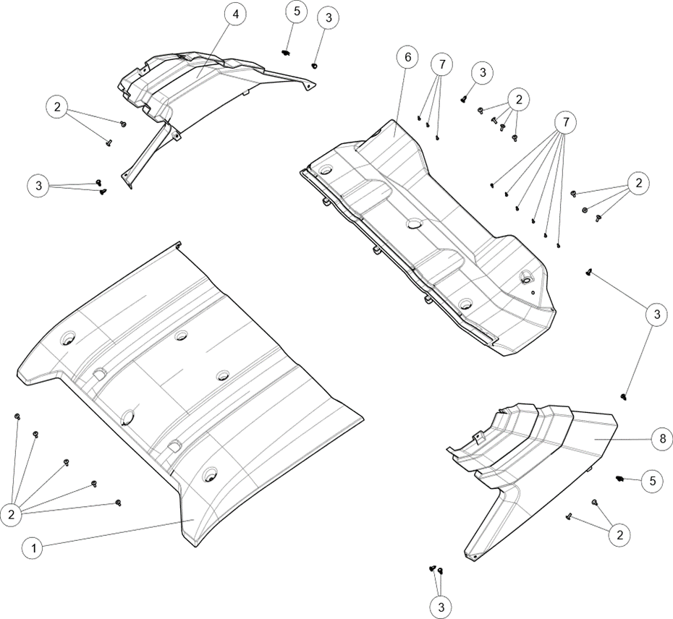
Панели крыши

№ | Код | Наименование | Кол-во | Примечание
1 | EP-00011529 | Панель крыши передняя, пластик | 1
2 | LU097324 | Винт M6x1,0x16 ISO 7380-88, черный | 16
3 | LU097323 | Клипса крепежная, пластик | 8
4 | EP-00011530 | Панель облицовочная стойки верхней правой, пластик | 1
5 | LU072039 | Клипса М6x1,0мм, сталь | 2
6 | EP-00011531 | Панель крыши задняя, пластик | 1
7 | LU068501 | Саморез с полукруглой головкой 4,2х13 PZ DIN 7981C P | 9
8 | EP-00011532 | Панель облицовочная стойки верхней левой, пластик | 1

Зеркала заднего вида
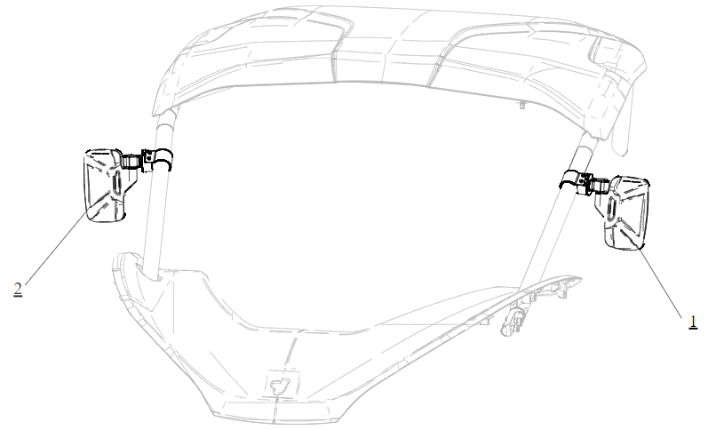

№ | Код | Наименование | Кол-во | Примечание
1 | LU104563 | Зеркало заднего вида в сборе, левое | 1
2 | LU104564 | Зеркало заднего вида в сборе, правое | 1

Облицовка корпуса, задняя часть
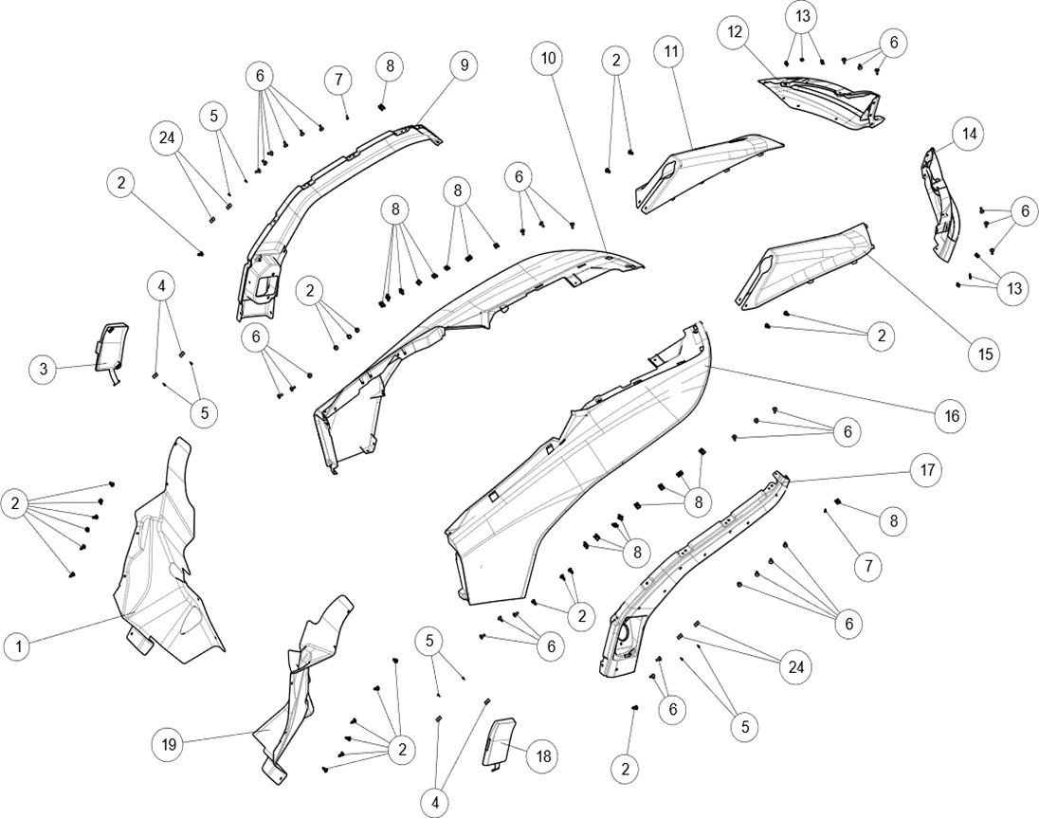

№ | Код | Наименование | Кол-во | Примечание
1 | EP-00011533 | Панель облицовочная отсека АКБ | 1
2 | LU097323 | Клипса крепежная, пластик | 24
3 | EP-00011534 | Крышка порта зарядки | 1
4 | LU099654 | Магнит "N" 5х10х20мм | 4
5 | LU096278 | Саморез с потайной головкой 2,9х13 PH DIN 7982, оцинк. | 8
6 | LU097324 | Винт M6x1,0x16 ISO 7380-88, черный | 30
7 | LU068501 | Саморез с полукруглой головкой 4,2х13 PZ DIN 7981C P | 2
8 | LU072039 | Клипса М6x1,0мм, сталь | 18
9 | EP-00011535 | Накладка защитная задняя правая, пластик | 1
10 | EP-00011536 | Панель облицовочная задняя правая, пластик белый | 1
 | EP-00011537 | Панель облицовочная задняя правая, пластик черный | 1
11 | EP-00011538 | Панель облицовочная задней правой стойки, пластик белый | 1
 | EP-00011539 | Панель облицовочная задней правой стойки, пластик черный | 1
12 | EP-00011540 | Накладка заднего правого фонаря, пластик | 1
13 | LU017425 | Клипса 4,2мм, сталь | 6
14 | EP-00011541 | Накладка заднего левого фонаря, пластик | 1
15 | EP-00011542 | Панель облицовочная задней левой стойки, пластик белый | 1
15 | EP-00011543 | Панель облицовочная задней левой стойки, пластик черный | 1
16 | EP-00011544 | Панель облицовочная задняя левая, пластик белый | 1
16 | EP-00011545 | Панель облицовочная задняя левая, пластик черный | 1
17 | EP-00011546 | Накладка защитная задняя левая, пластик | 1
18 | EP-00011547 | Крышка заправочной горловины | 1
19 | EP-00011548 | Панель облицовочная топливного бака | 1
24 | LU099651 | Магнит "S" 5х10х20мм | 4

Грузовой отсек
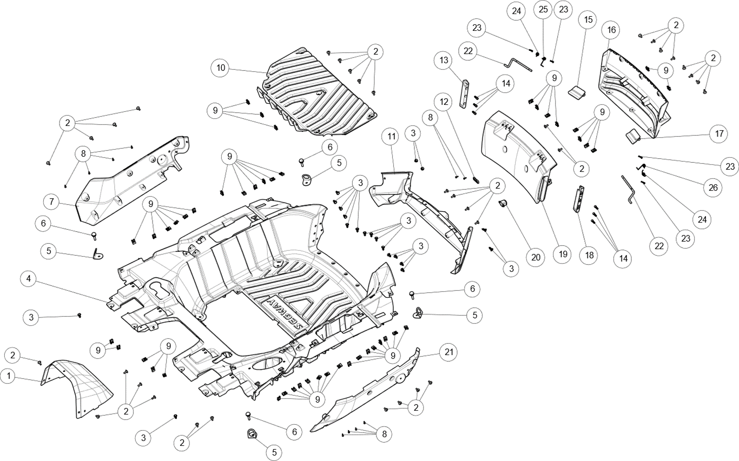

№ | Код | Наименование | Кол-во | Примечание
1 | EP-00011549 | Решетка грузового отсека, пластик | 1
2 | LU097324 | Винт M6x1,0x16 ISO 7380-88, черный | 34
3 | LU097323 | Клипса крепежная, пластик | 20
4 | EP-00011550 | Платформа грузовая задняя, пластик | 1
5 | EP-00007171 | Крюк грузового отсека | 4
6 | LU102411 | Винт M8x1,25x35 ISO 7380-2-88P | 4
7 | EP-00011551 | Панель облицовочная грузового отсека правая, пластик | 1
8 | LU068501 | Саморез с полукруглой головкой 4,2х13 PZ DIN 7981C P | 10
9 | LU072039 | Клипса М6x1,0мм, сталь | 47
10 | EP-00011552 | Крышка технологическая грузового отсека, пластик | 1
11 | EP-00011553 | Панель облицовочная грузового отсека задняя, пластик | 1
12 | EP-00011556 | Пластина прижимная камеры заднего вида, сталь | 1
13 | EP-00020937 | Направляющая двери грузового отсека правая | 1
14 | EP-00011558 | Винт M6x1,0x20 ISO 7380-88P | 6
15 | EP-00011559 | Фиксатор двери грузового отсека правый, пластик | 1
16 | EP-00011560 | Панель облицовочная двери грузового отсека задняя, пластик | 1
17 | EP-00011561 | Фиксатор двери грузового отсека левый, пластик | 1
18 | EP-00020938 | Направляющая двери грузового отсека левая | 1
19 | EP-00011562 | Панель облицовочная двери грузового отсека передняя, пластик | 1
20 | EP-00011563 | Крышка камеры заднего вида, пластик | 1
21 | EP-00011564 | Панель облицовочная грузового отсека левая, пластик | 1
22 | EP-00011565 | Рычаг блокировки двери грузового отсека, сталь | 2
23 | EP-00021258 | Шплинт пружинный 1,6x24 DIN 11024E-P | 4
24 | EP-00011566 | Пружина рычага блокировки двери, сжатие | 2
25 | EP-00011567 | Пружина рычага блокировки двери левая навивка, сжатие | 1
26 | EP-00011568 | Пружина рычага блокировки двери правая навивка, сжатие | 1

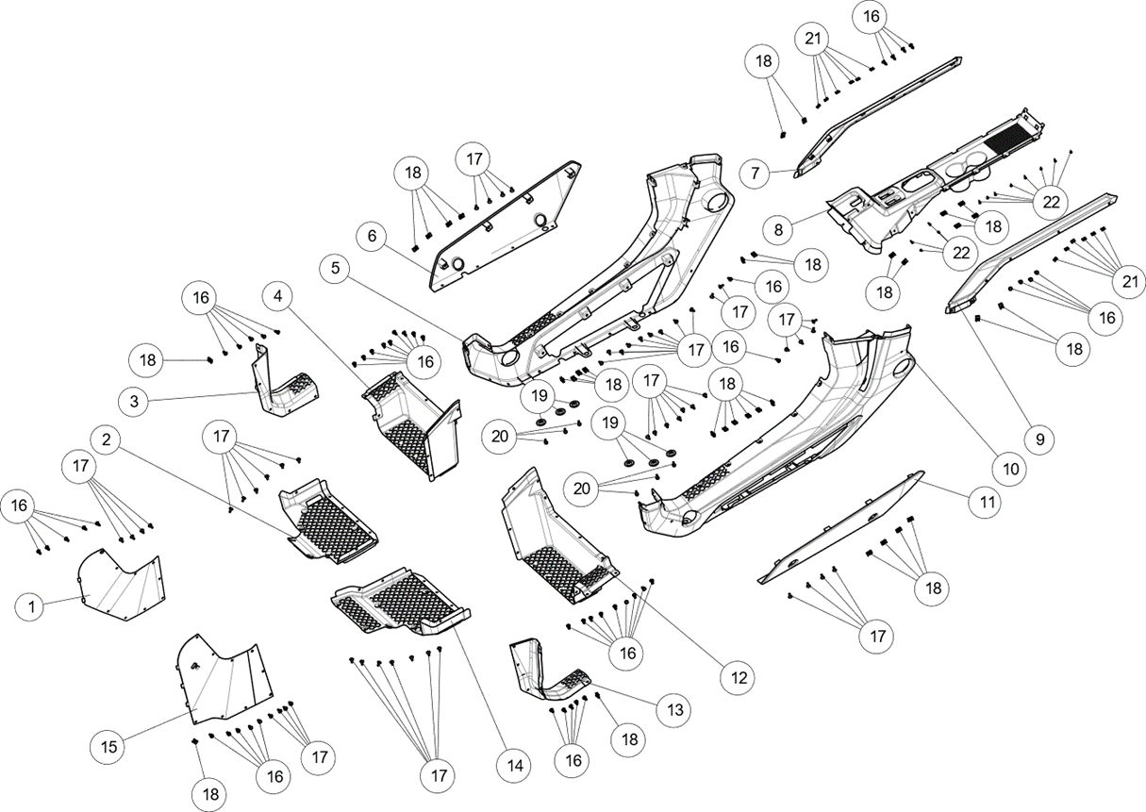
Облицовка пола кабины

№ | Код | Наименование | Кол-во | Примечание
1 | EP-00011571 | Пластина защитная правого приводного вала, пластик | 1
2 | EP-00011572 | Площадка для ног правая, пластик | 1
3 | EP-00011573 | Панель облицовочная пола предняя правая, пластик | 1
4 | EP-00011574 | Панель облицовочная пола задняя правая, пластик | 1
5 | EP-00011575 | Панель облицовочная боковая правая, пластик | 1
6 | EP-00011576 | Накладка боковой облицовочной панели правая, пластик серебристый | 1
 | EP-00011577 | Накладка боковой облицовочной панели правая, пластик красный | 1
7 | EP-00011578 | Накладка центральной панели пола правая, пластик | 1
8 | EP-00011581 | Панель облицовочная пола центральная, пластик | 1
9 | EP-00011582 | Накладка центральной панели пола левая, пластик | 1
10 | EP-00011583 | Панель облицовочная боковая левая, пластик | 1
11 | EP-00011585 | Накладка боковой облицовочной панели левая, пластик серебристый | 1
 | EP-00011587 | Накладка боковой облицовочной панели левая, пластик красный | 1
12 | EP-00011588 | Панель облицовочная пола задняя левая, пластик | 1
13 | EP-00011589 | Панель облицовочная пола предняя левая, пластик | 1
14 | EP-00011590 | Площадка для ног левая, пластик | 1
15 | EP-00011591 | Пластина защитная левого приводного вала, пластик | 1
16 | LU097323 | Клипса крепежная, пластик | 48
17 | LU097324 | Винт M6x1,0x16 ISO 7380-88, черный | 50
18 | LU072039 | Клипса М6x1,0мм, сталь | 33
19 | LU068525 | Шайба 6,4х18,0х1,6 DIN 9021-P | 6
20 | JU059071 | Болт M6x1,0x16 DIN 6921-88P | 6
21 | LU017425 | Клипса 4,2мм, сталь | 12
22 | LU068501 | Саморез с полукруглой головкой 4,2х13 PZ DIN 7981C P | 12

Облицовка корпуса, передняя часть
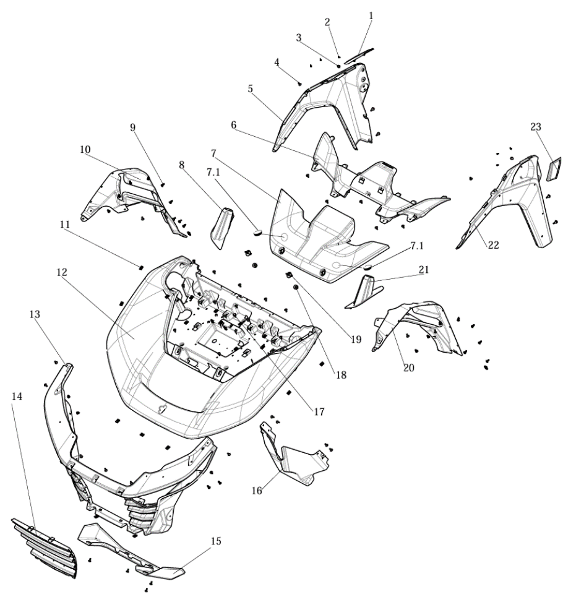

№ | Код | Наименование | Кол-во | Примечание
1 | EP-00011592 | Накладка панели облицовочной передней правой, пластик черный | 1
 | EP-00011593 | Накладка панели облицовочной передней правой, пластик красный | 1
2 | LU068501 | Саморез с полукруглой головкой 4,2х13 PZ DIN 7981C P | 6
3 | LU099582 | Подушка двери, резина | 2
4 | LU097324 | Винт M6x1,0x16 ISO 7380-88, черный | 42
5 | EP-00011594 | Панель облицовочная передняя правая, пластик | 1
6 | EP-00011595 | Капот задняя часть, пластик | 1
7 | EP-00011596 | Капот передняя часть, пластик | 1
7.1 | EP-00020939 | Заглушка передней части капота | 2
8 | EP-00011597 | Накладка стойки верхней правой, резина | 1
9 | LU097323 | Клипса крепежная, пластик | 18
10 | EP-00011598 | Брызговик передний правый, пластик | 1
11 | LU072039 | Клипса М6x1,0мм, сталь | 22
12 | EP-00011599 | Панель облицовочная передняя, пластик черный | 1
 | EP-00011600 | Панель облицовочная передняя, пластик белый | 1
13 | EP-00011602 | Панель облицовочная передних фар, пластик | 1
14 | EP-00011603 | Решетка радиатора ДВС, пластик | 1
15 | EP-00011604 | Панель облицовочная передняя нижняя, пластик серый | 1
 | EP-00011605 | Панель облицовочная передняя нижняя, пластик серебристый | 1
16 | EP-00011606 | Дефлектор передний, пластик | 1
17 | EP-00011607 | Винт M6x1,0x20 ISO 7380-2-88P | 5
18 | EP-00011608 | Фиксатор поворотной ручки, резина | 2
19 | EP-00011609 | Ручка поворотная, пластик | 2
20 | EP-00011610 | Брызговик передний левый, пластик | 1
21 | EP-00011611 | Накладка стойки верхней левой, резина | 1
22 | EP-00011612 | Панель облицовочная передняя левая, пластик | 1
23 | EP-00011613 | Накладка панели облицовочной передней левой, пластик черный | 1
 | EP-00011614 | Накладка панели облицовочной передней левой, пластик красный | 1

Облицовка кабины передняя
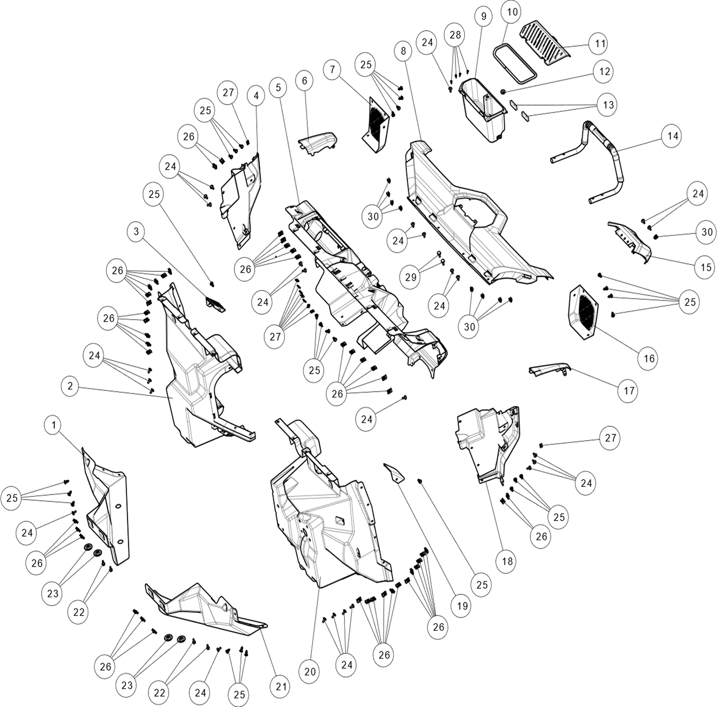

№ | Код | Наименование | Кол-во | Примечание
1 | EP-00011615 | Панель облицовочная кабины передняя правая нижняя, пластик | 1
2 | EP-00011616 | Панель облицовочная кабины передняя правая, пластик | 1
3 | EP-00011617 | Фиксатор площадки для ног правой, пластик | 1
4 | EP-00011618 | Панель облицовочная кабины боковая правая, пластик | 1
5 | EP-00011619 | Щиток панели приборов, пластик | 1
6 | EP-00011620 | Накладка щитка приборов правая, пластик черный | 1
 | EP-00011621 | Накладка щитка приборов правая, пластик белый | 1
7 | EP-00011622 | Панель облицовочная динамика правая, пластик | 1
8 | EP-00011623 | Панель облицовочная приборного щитка, пластик | 1
9 | EP-00011624 | Ящик для хранения, пластик | 1
10 | EP-00011625 | Уплотнитель крышки ящика для хранения, резина | 1
11 | EP-00011626 | Крышка ящика для хранения, пластик | 1
12 | LU097866 | Втулка овальная, резина | 1
13 | LU100103 | Прокладка разьема USB, резина | 2
14 | EP-00011627 | Ручка пассажира передняя, сталь | 1
15 | EP-00011628 | Панель облицовочная комбинации приборов, пластик | 1
16 | EP-00011629 | Панель облицовочная динамика левая, пластик | 1
17 | EP-00011630 | Накладка щитка приборов левая, пластик черный | 1
 | EP-00011631 | Накладка щитка приборов левая, пластик белый | 1
18 | EP-00011632 | Панель облицовочная кабины боковая левая, пластик | 1
19 | EP-00011633 | Фиксатор площадки для ног левой, пластик | 1
20 | EP-00011635 | Панель облицовочная кабины передняя левая, пластик | 1
21 | EP-00011636 | Панель облицовочная кабины передняя левая нижняя, пластик | 1
22 | JU059071 | Болт M6x1,0x16 DIN 6921-88P | 4
23 | LU068525 | Шайба 6,4х18,0х1,6 DIN 9021-P | 4
24 | LU097324 | Винт M6x1,0x16 ISO 7380-88, черный | 25
25 | LU097323 | Клипса крепежная, пластик | 26
26 | LU072039 | Клипса М6x1,0мм, сталь | 44
27 | LU017425 | Клипса 4,2мм, сталь | 9
28 | LU068501 | Саморез с полукруглой головкой 4,2х13 PZ DIN 7981C P | 4
29 | EP-00011607 | Винт M6x1,0x20 ISO 7380-2-88P | 2
30 | LU097867 | Зажим пружинный | 9

Облицовка кабины задняя
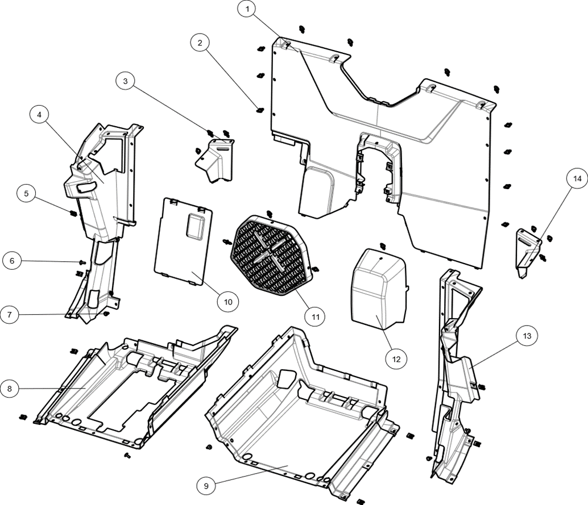

№ | Код | Наименование | Кол-во | Примечание
1 | EP-00011640 | Панель облицовочная кабины задняя, пластик | 1
2 | EP-00011641 | Клипса крепежная, пластик | 21
3 | EP-00011642 | Крышка панели кабины задней правая, пластик | 1
4 | EP-00011643 | Панель облицовочная центральной стойки правая, пластик | 1
5 | LU072039 | Клипса М6x1,0мм, сталь | 8
6 | LU097324 | Винт M6x1,0x16 ISO 7380-88, черный | 4
7 | LU097323 | Клипса крепежная, пластик | 2
8 | EP-00020940 | Панель нижняя правого сиденья | 1
9 | EP-00020941 | Панель нижняя левого сиденья | 1
10 | EP-00011644 | Крышка отсека АКБ, пластик | 1
11 | EP-00011645 | Решетка радиатора АКПП, пластик | 1
12 | EP-00011646 | Крышка технологическая панели кабины задней, пластик | 1
13 | EP-00011647 | Панель облицовочная центральной стойки левая, пластик | 1
14 | EP-00011648 | Крышка панели кабины задней левая, пластик | 1

Сиденья
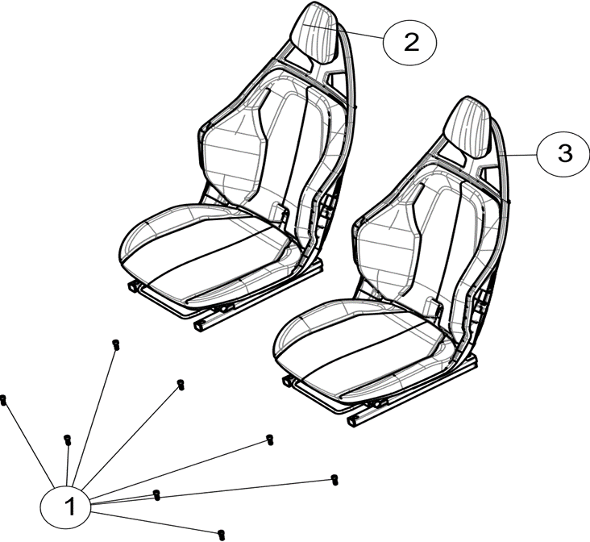

№ | Код | Наименование | Кол-во | Примечание
1 | JU054896 | Винт М8x1,25x25 DIN 912-88P | 8
2 | EP-00011649 | Седенье пассажира в сборе | 1
3 | EP-00011650 | Седенье водителя в сборе | 1

Ремни безопасности
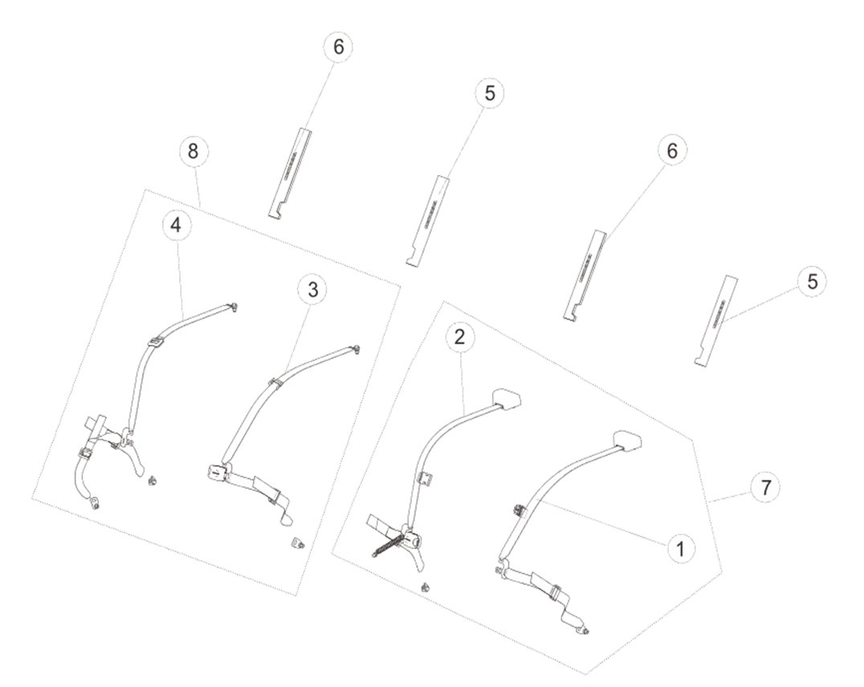

№ | Код | Наименование | Кол-во | Примечание
1 | EP-00011651 | Ремень безопасности водителя левый | 1
2 | EP-00011652 | Ремень безопасности водителя правый | 1
3 | EP-00011653 | Ремень безопасности пассажира левый | 1
4 | EP-00011654 | Ремень безопасности пассажира правый | 1
5 | EP-00011655 | Защита плеча ремня безопасности левого | 2
6 | EP-00011656 | Защита плеча ремня безопасности правого | 2
7 | EP-00011657 | Ремень безопасности водителя, комплект | 1
8 | EP-00011658 | Ремень безопасности пассажира, комплект | 1

Топливная система
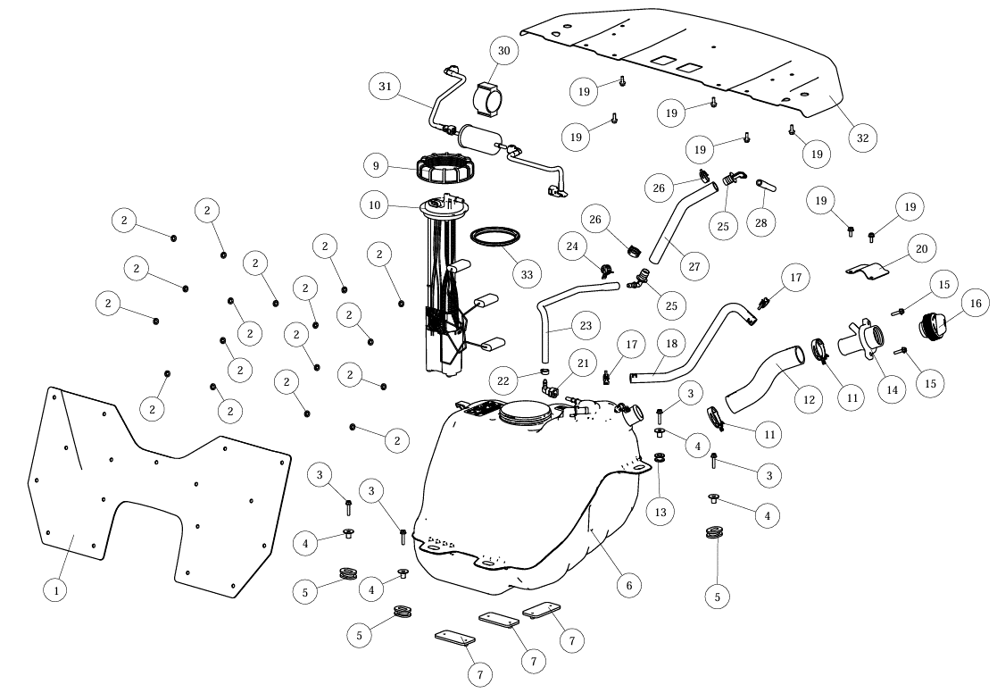

№ | Код | Наименование | Кол-во | Примечание
1 | EP-00011659 | Щиток теплоотражающий панели кабины задней | 1
2 | EP-00020812 | Шайба 8,0х18,0х2,0 DIN 9021-P | 17
3 | JU087967 | Болт M6x1,0x30 DIN 6921-88P | 4
4 | LU097990 | Втулка проставочная | 4
5 | LU097447 | Втулка установочная топливного бака, резина | 3
6 | EP-00011660 | Бак топливный, пластик | 1
7 | LU099209 | Прокладка топливного бака, резина | 3
9 | LU097451 | Крышка топливного насоса | 1
10 | EP-00011662 | Насос топливный в сборе | 1
11 | EP-00007009 | Хомут пружинный 49 DIN 3021 | 2
12 | EP-00011663 | Патрубок горловины топливного бака, резина | 1
13 | LU099211 | Прокладка круглая, резина | 1
14 | EP-00011664 | Горловина заливная топливного бака, пластик | 1
15 | JU065568 | Болт M6x1,0x25 DIN 6921-88P | 2
16 | EP-00011665 | Крышка заливной горловины топливного бака, пластик | 1
17 | EP-00001489 | Хомут пружинный 22 DIN 3021 | 2
18 | EP-00011666 | Шланг горловины топливного бака, резина | 1
19 | JU059071 | Болт M6x1,0x16 DIN 6921-88P | 7
20 | EP-00011668 | Пластина теплоотражающая, сталь | 1
21 | LU080164 | Штуцер топливных трубок d7.89-6мм (угловой на защелке), пластик | 1
22 | LU097449 | Хомут ушной бесступенчатый 16,5мм | 1
23 | EP-00011669 | Шланг сапуна топливного бака, резина | 1
24 | JU071255 | Хомут пружинный 20 DIN 3021 | 1
25 | EP-00011670 | Штуцер угловой, пластик | 2
26 | LU099774 | Хомут пружинный 26 DIN 3021 | 2
27 | EP-00011671 | Патрубок сапуна топливного бака, резина | 1
28 | EP-00011672 | Сапун топливного бака, резина | 1
30 | EP-00011674 | Втулка топливного фильтра, резина | 1
31 | EP-00011676 | Фильтр топливный в сборе | 1
32 | EP-00011677 | Щиток теплоотражающий грузового отсека | 1
33 | LU097500 | Прокладка топливного насоса | 1

Тормозная система
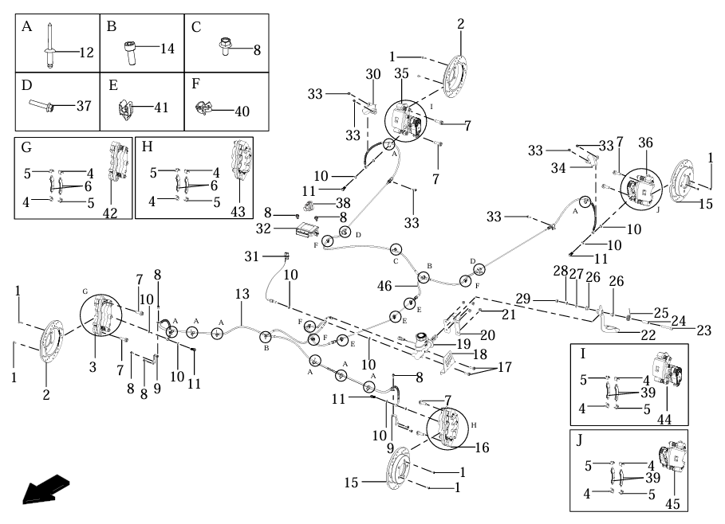

№ | Код | Наименование | Кол-во | Примечание
1 | LU024276 | Винт М6x1,0x16 DIN 965(PH)-48P | 8
2 | EP-00011679 | Диск тормозной правый, сталь | 2
3 | EP-00011718 | Суппорт дискового тормоза в сборе, передний правый | 1
4 | LU099500 | Пружина тормозной колодки B | 8
5 | LU099501 | Пружина тормозной колодки A | 8
6 | EP-00011682 | Колодка тормозная передняя | 4
 | EP-00021092 | Колодки тормозные передние, комплект 2шт. | 2
7 | EP-00011685 | Болт M12x1,25x35 DIN 6921-10P | 8
8 | JU058958 | Болт M6x1,0x12 DIN 6921-88P | 9
9 | EP-00011687 | Кронштейн тормозного шланга переднего, сталь | 2
10 | LU016513 | Шайба 10,3х16,0х1,3 DIN 125A, медь ДУБЛЬ LU031030 | 10
11 | LU085989 | Болт Banjo M10x1,0x22 DIN 7643-88P | 4
12 | JU085732 | Заклепка вытяжная 4,8x16 DIN 7337A-Al/St | 6
13 | EP-00011689 | Шланг тормозной системы передний армированный, резина | 1
14 | JU056058 | Винт M6x1,0x16 DIN 912-88P | 2
15 | EP-00011680 | Диск тормозной левый, сталь | 2
16 | EP-00011720 | Суппорт дискового тормоза в сборе, передний левый | 1
17 | JU052450 | Болт M8x1,25x25 DIN 6921-88P | 2
18 | LU100239 | Щиток защитный главного тормозного цилиндра | 1
19 | EP-00011696 | Цилиндр тормозной главный, ножной | 1
20 | EP-00011698 | Кронштейн педали тормоза, сталь | 1
21 | JU052449 | Гайка М8x1,25 DIN 6926-8P | 4
22 | EP-00011701 | Педаль тормоза, сталь | 1
23 | EP-00001445 | Винт M10x1,25x65 DIN 912-10P | 1
24 | LU099516 | Втулка проставочная | 1
25 | LU099518 | Пружина возвратная педали тормоза | 1
26 | LU097861 | Втулка, нейлон | 2
27 | JU052296 | Шайба 10 DIN 125А-P | 1
28 | JU056069 | Шайба 10 DIN 127B-P | 1
29 | EP-00011700 | Гайка M10x1,25 DIN 980-8P | 1
30 | EP-00021388 | Щиток защитный заднего тормозного шланга, правый | 1
31 | EP-00011691 | Выключатель концевой гидравлический | 1
32 | EP-00011721 | Блок управления EPB | 1
33 | JU059071 | Болт M6x1,0x16 DIN 6921-88P | 6
34 | EP-00021389 | Щиток защитный заднего тормозного шланга, левый | 1
35 | EP-00011716 | Суппорт дискового тормоза в сборе, задний правый | 1
36 | EP-00011717 | Суппорт дискового тормоза в сборе, задний левый | 1
37 | JU087967 | Болт M6x1,0x30 DIN 6921-88P | 2
38 | EP-00011722 | Выключатель EPB | 1
39 | EP-00011715 | Колодки тормозные задние, комплект 2шт. | 2
40 | LU104022 | Клипса крепёжная Segway AT5 | 4
41 | LU099513 | Фиксатор тормозного шланга | 3
42 | EP-00011684 | Суппорт дискового тормоза, передний правый | 1
43 | EP-00011686 | Суппорт дискового тормоза, передний левый | 1
44 | EP-00011712 | Суппорт дискового тормоза, задний правый | 1
45 | EP-00011714 | Суппорт дискового тормоза, задний левый | 1
46 | EP-00011692 | Шланг тормозной системы задний армированный, резина | 1

Рулевое управление
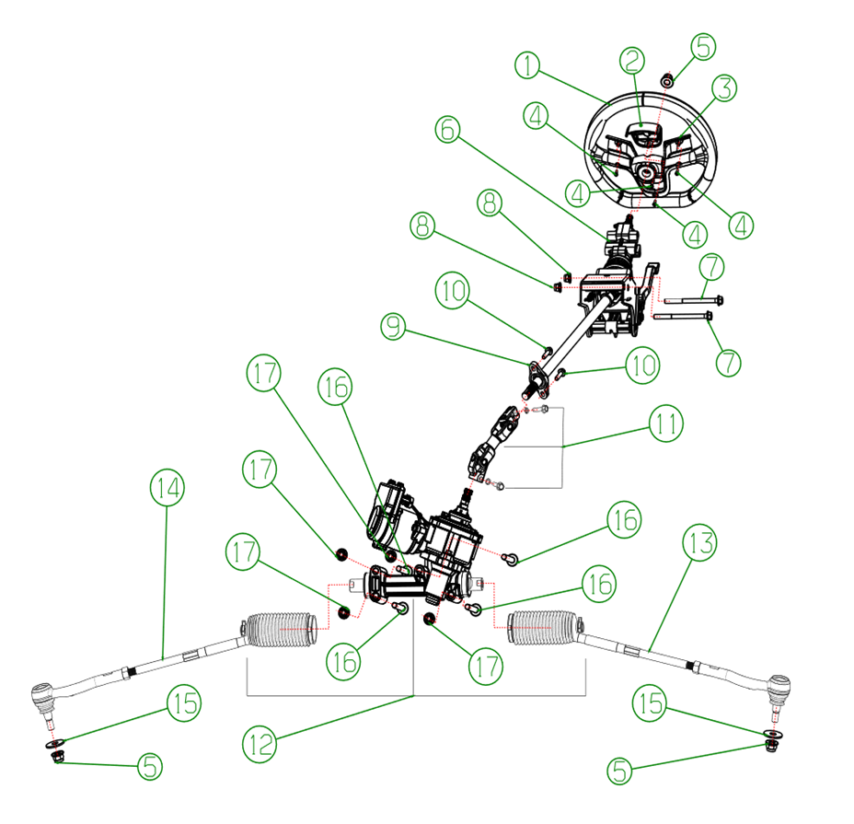

№ | Код | Наименование | Кол-во | Примечание
1 | LU099531 | Колесо рулевое | 1
2 | LU099528 | Крышка рулевого колеса | 1
3 | LU099529 | Крышка рулевого колеса декоративная (серебристо-серый) | 1
4 | JU065626 | Саморез с полукруглой головкой 4,2х16 PH DIN 7981C P | 4
5 | EP-00001459 | Гайка M14x1,5 DIN 6926-8P | 3
6 | EP-00011723 | Колонка рулевая в сборе | 1
7 | LN000603 | Болт M10x1,25x130 DIN 6921-88P | 2
8 | JU080778 | Гайка M10x1,25 DIN 6926-8P | 2
9 | EP-00011725 | Опора рулевого вала | 1
10 | JU052450 | Болт M8x1,25x25 DIN 6921-88P | 2
11 | EP-00011726 | Вал карданный рулевой колонки в сборе | 1
11.1 | JU065576 | Болт M8x1,25x30 DIN 6921-88P | 2
11.2 | LU016401 | Шайба 8 DIN 127B-P | 2
12 | EP-00011727 | Электроусилитель руля в сборе | 1
13 | EP-00011728 | Тяга рулевая левая | 1
14 | EP-00011729 | Тяга рулевая правая | 1
15 | LU103451 | Шайба 14,5х35,0х4.0 DIN 9021-P | 2
16 | JU064598 | Болт M12x1,25x110 DIN 6921-88P | 4
17 | JU105584 | Гайка M12x1,25 DIN 6926-8P | 4

Приводные валы
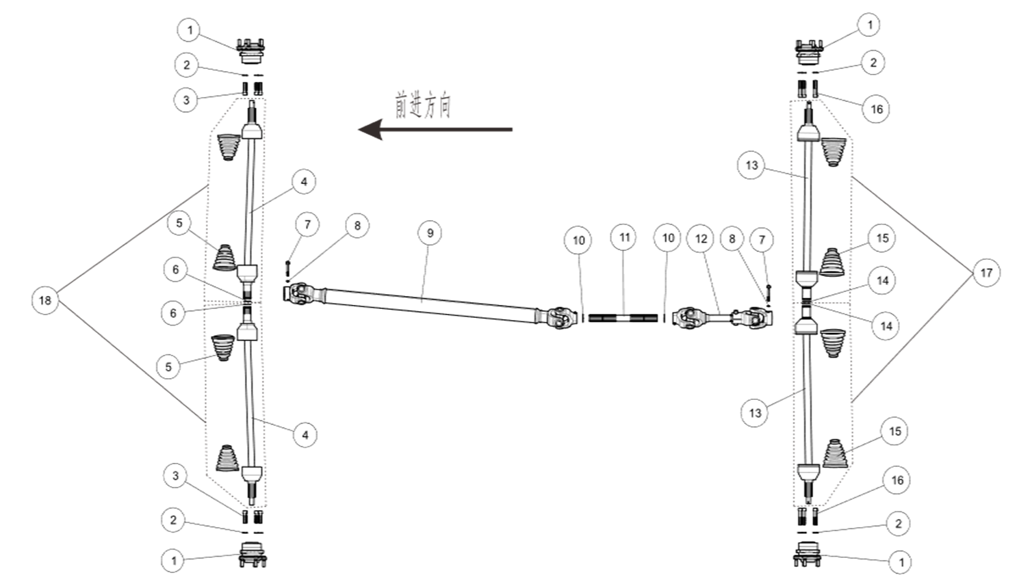

№ | Код | Наименование | Кол-во | Примечание
1 | EP-00011732 | Ступица | 4
2 | JU056070 | Шайба 12 DIN 125A-P | 16
3 | EP-00011733 | Шпилька колесная М12x1,5x45-12P | 8
4 | EP-00011735 | Привод передний, в сборе | 2
5 | EP-00011736 | Пыльник ШРУСа переднего, резина | 4
6 | EP-00020942 | Кольцо стопорное переднего привода | 2
7 | LU078632 | Болт M8x1,25x65 DIN 6921-10, хим.окс. | 2
8 | LU016401 | Шайба 8 DIN 127B-P | 2
9 | EP-00011737 | Вал карданный передний | 1
10 | LU033419 | Кольцо стопорное 32х1,5 DIN 471, хим.окс. | 2
11 | EP-00011739 | Вал приводной промежуточный, сталь | 1
12 | EP-00011740 | Вал карданный задний | 1
13 | EP-00011742 | Привод задний, в сборе | 1
14 | EP-00020943 | Кольцо стопорное заднего привода | 2
15 | EP-00011743 | Пыльник ШРУСа заднего, резина | 4
16 | EP-00011744 | Шпилька колесная М12x1,5x65-12P | 8
17 | EP-00011745 | Приводы задние в сборе, комплект | 2
18 | EP-00011746 | Приводы передние в сборе, комплект | 2

Передний и задний редукторы в сборе
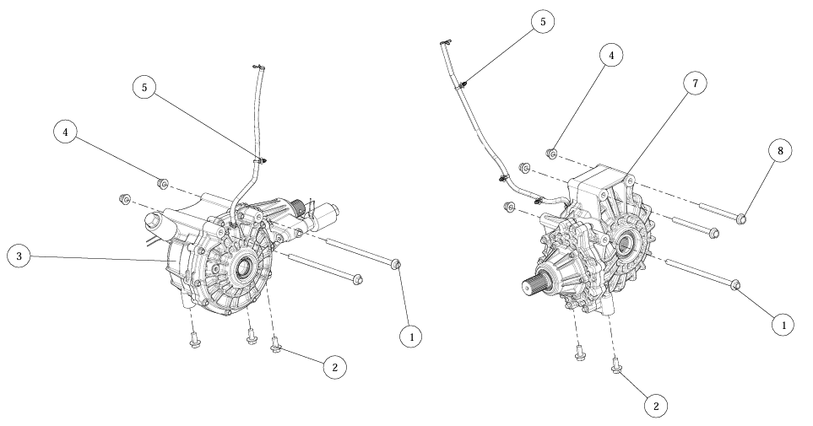

№ | Код | Наименование | Кол-во | Примечание
1 | EP-00021104 | Болт M12x1,25x247 DIN 6921-10P | 3
2 | EP-00011840 | Болт M12x1,25x25 DIN 6921-88P | 5
3 | EP-00021095 | Редуктор переднего моста в сборе | 1
4 | JU105584 | Гайка M12x1,25 DIN 6926-8P | 5
5 | LU097871 | Хомут, круглый 200 | 4
7 | EP-00021096 | Редуктор заднего моста в сборе | 1
8 | EP-00006108 | Болт M12x1,25x145 DIN 6921-10P | 2

Передний редуктор
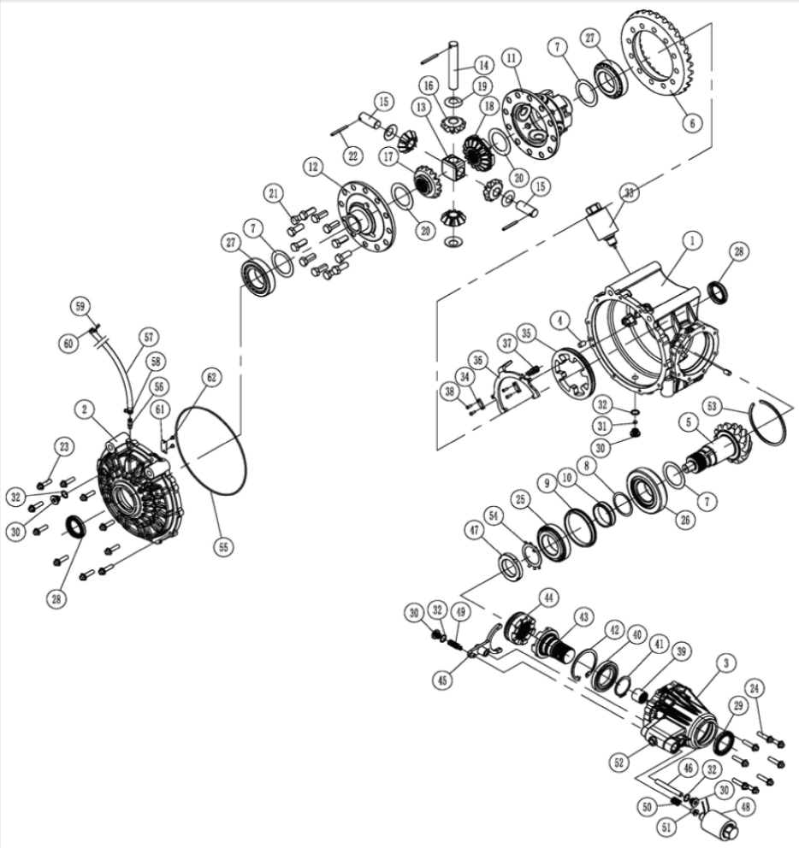

№ | Код | Наименование | Кол-во | Примечание
23 | EP-00015721 | Болт M8x1,25x30 TORX DIN 6921-88P | 10
24 | EP-00015721 | Болт M8x1,25x30 TORX DIN 6921-88P | 8
25 | EP-00020944 | Подшипник роликовый конический 50х90х21,75 30210 (7210) | 1
26 | EP-00020945 | Подшипник роликовый конический 50х110х29,25 31310 (27310) | 1
27 | EP-00020946 | Подшипник роликовый конический 50х90х24,75 32210 (7510) | 2
28 | EP-00020947 | Манжета армированная TC 38х55х7 | 2
29 | EP-00020948 | Манжета армированная TC 42х60х7 | 1
30 | EP-00000308 | Болт-пробка М14x1,5x11, сталь | 4
31 | EP-00020949 | Магнит неодимовый диск 8х3 мм | 1
32 | EP-00020950 | Шайба 13,8х2,5мм, ал.сплав | 4
33 | EP-00020951 | Соленоид переднего редуктора 6 мм | 1
39 | EP-00020952 | Подшипник игольчатый 20х28х23 NK202823 | 1
40 | EP-00020953 | Подшипник шариковый 45х75х10 16009 (7000109) | 1
47 | EP-00020954 | Гайка хвостовика переднего редуктора М45х1,5 | 1
48 | EP-00020955 | Соленоид переднего редуктора 10 мм | 1
55 | EP-00020956 | Кольцо уплотнительное 215х3мм, резина | 1
56 | EP-00020957 | Штуцер сапуна, сталь | 1
57 | EP-00020958 | Трубка сапуна | 1
58 | EP-00021259 | Хомут пружинный 7 DIN 3021 | 1

Задний редуктор
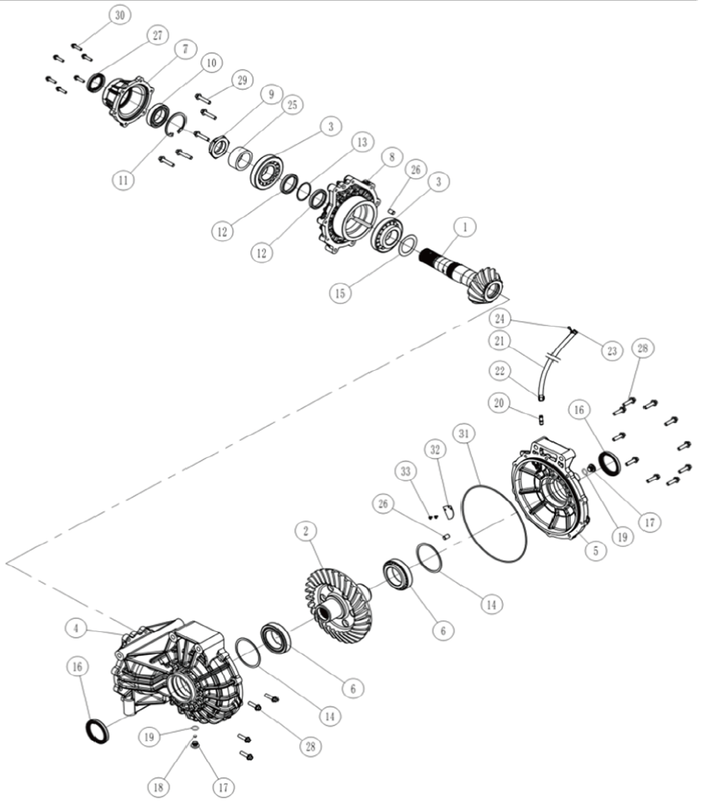

№ | Код | Наименование | Кол-во | Примечание
3 | EP-00020962 | Подшипник роликовый упорный 45х100х27,25 31309 (27309) | 2
6 | EP-00020963 | Подшипник роликовый упорный 55х90х23 32011 (2007111) | 2
9 | EP-00020965 | Гайка M42x1,5 DIN 936-8P | 1
10 | LU018501 | Подшипник шариковый 40х68х15 6008 (108) | 1
16 | EP-00020966 | Манжета армированная TC 55х72х9 | 2
17 | EP-00000308 | Болт-пробка М14x1,5x11, сталь | 2
18 | EP-00020967 | Магнит неодимовый диск 8х3 мм | 1
19 | EP-00020968 | Шайба 13,0х1,5мм, ал.сплав | 2
20 | EP-00020969 | Штуцер сапуна, сталь | 1
21 | EP-00020970 | Трубка сапуна, резина | 1
22 | EP-00020971 | Хомут пружинный DIN 3021 | 1
27 | EP-00020972 | Манжета армированная TC 40х55х8 | 1
28 | EP-00015721 | Болт M8x1,25x30 TORX DIN 6921-88P | 14
29 | EP-00015711 | Болт M8x1,25x40 TORX DIN 6921-88P | 5
30 | EP-00012833 | Болт M6x1,0x25 TORX DIN 6921-88P | 6
31 | EP-00020973 | Кольцо уплотнительное 225х3мм, резина | 1

Система охлаждения
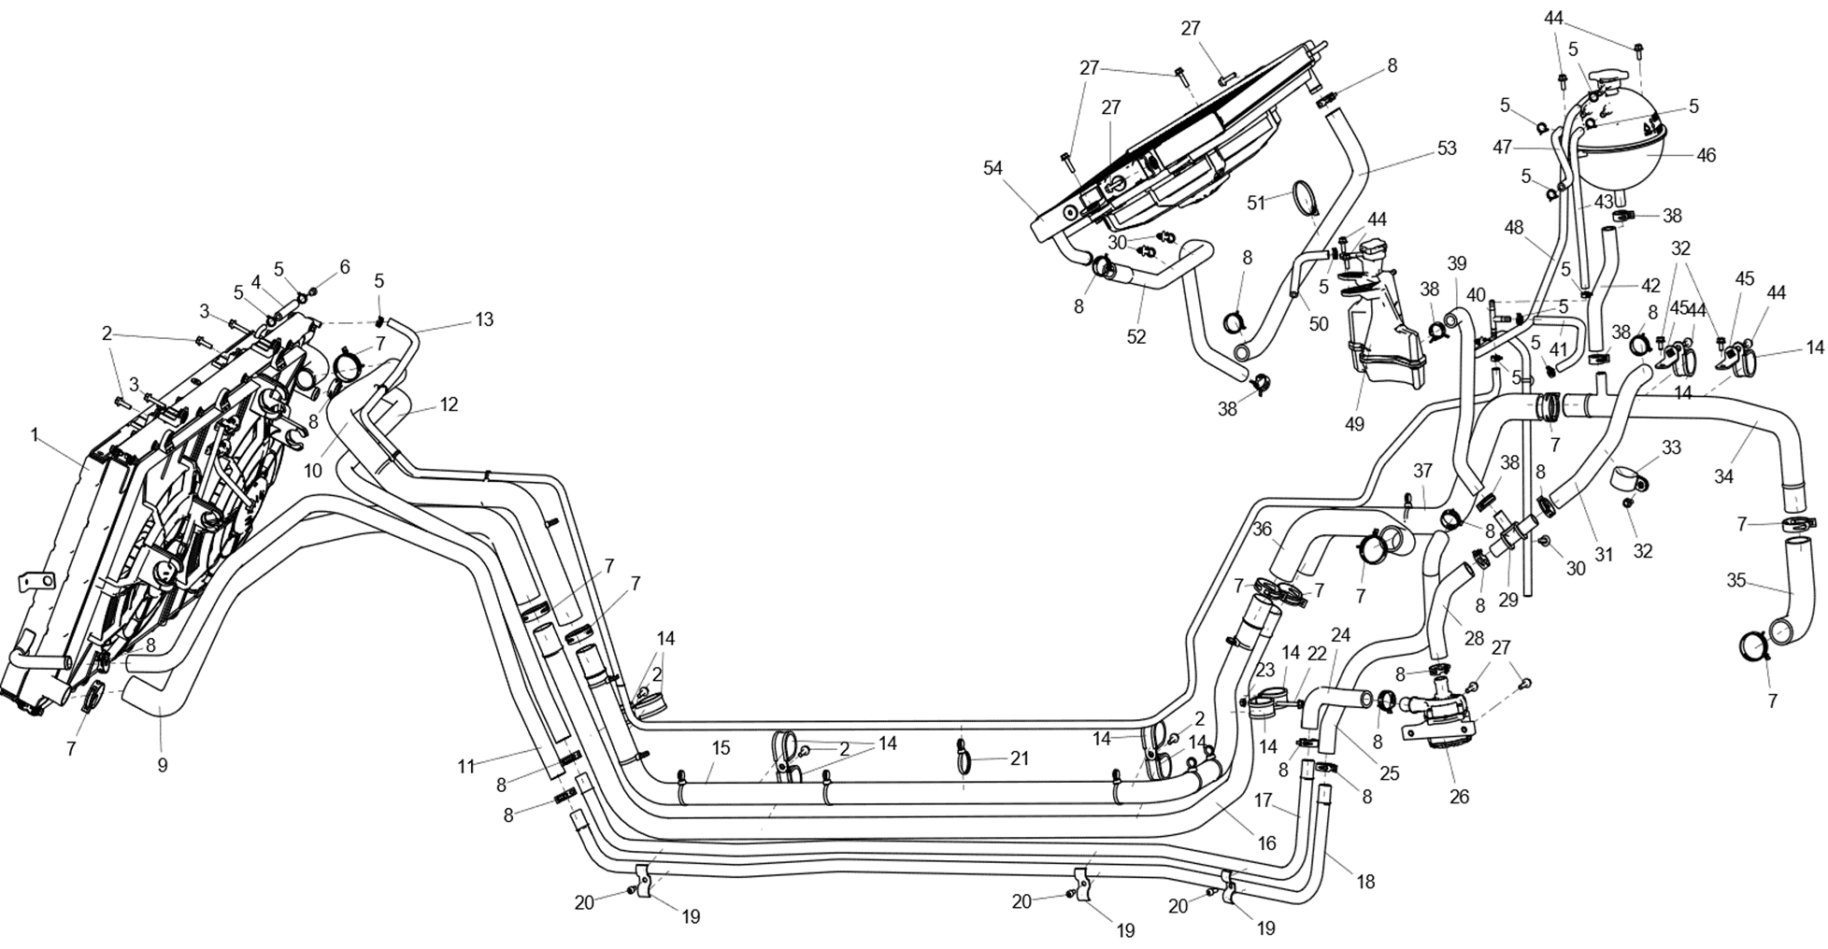

№ | Код | Наименование | Кол-во | Примечание
1 | EP-00011755 | Радиатор жидкостного охлаждения ДВС с электровентилятором в сборе | 1
2 | LU068508 | Болт M6x1,0x20 DIN 6921-88P | 5
3 | JU087967 | Болт M6x1,0x30 DIN 6921-88P | 2
4 | EP-00011756 | Шланг сапуна интеркуллера, резина | 1
5 | JU079557 | Хомут пружинный 13 DIN 3021 | 12
6 | LU099174 | Пробка сливная | 1
7 | EP-00011757 | Хомут пружинный 42 DIN 3021 | 10
8 | LU098942 | Хомут пружинный 28 DIN 3021 | 15
9 | EP-00011758 | Патрубок радиатора выпускной 1, резина | 1
10 | EP-00011759 | Патрубок радиатора впускной 1, резина | 1
11 | EP-00011760 | Патрубок интеркуллера выпускной 1, резина | 1
12 | EP-00011761 | Патрубок интеркуллера впускной 1, резина | 1
13 | EP-00011762 | Шланг сапуна радиатора, резина | 1
14 | EP-00011763 | Хомут 35 DIN 3016 | 10
15 | EP-00011764 | Патрубок радиатора впускной 2, алюминий | 1
16 | EP-00011765 | Патрубок радиатора выпускной 2, алюминий | 1
17 | EP-00011766 | Патрубок интеркуллера впускной 2, алюминий | 1
18 | EP-00011767 | Патрубок интеркуллера выпускной 3, алюминий | 1
19 | EP-00011771 | Фиксатор патрубков интеркуллера | 3
20 | JU066103 | Винт M6x1,0x12 DIN 912-88P | 3
21 | EP-00011774 | Хомут нейлоновый 5,0х300мм | 14
22 | LU080873 | Болт M6x1,0x40 DIN 6921-88P | 1
23 | LU053226 | Гайка M6x1,0 DIN 6923-8P | 1
24 | EP-00011775 | Патрубок интеркуллера впускной 3, резина | 1
25 | EP-00011776 | Патрубок интеркуллера выпускной 4, резина | 1
26 | EP-00011777 | Насос водяной (80 Вт), 12В | 1
27 | JU065568 | Болт M6x1,0x25 DIN 6921-88P | 6
28 | EP-00011778 | Патрубок интеркуллера впускной 5, резина | 1
29 | EP-00011779 | Тройник 20х20х16, ал.сплав | 1
30 | LU097871 | Хомут, круглый 200 | 5
31 | EP-00011780 | Патрубок интеркуллера впускной 4, резина | 1
32 | JU058958 | Болт M6x1,0x12 DIN 6921-88P | 3
33 | EP-00006106 | Хомут 32 DIN 3016 | 1
34 | EP-00011781 | Патрубок радиатора выпускной 5, алюминий | 1
35 | EP-00011782 | Патрубок ДВС выпускной 6, резина | 1
36 | EP-00011783 | Патрубок ДВС впускной 3, резина | 1
37 | EP-00011784 | Патрубок ДВС выпускной 3, резина | 1
38 | EP-00001489 | Хомут пружинный 22 DIN 3021 | 5
39 | EP-00011786 | Патрубок расширительного бачка интеркуллера, резина | 1
40 | EP-00011787 | Тройник 8х8х8, ал.сплав | 1
41 | EP-00011788 | Шланг сапуна ДВС, резина | 1
42 | EP-00011789 | Патрубок расширительного бачка радиатора, резина | 1
43 | EP-00011790 | Патрубок расширительного бачка радиатора впускной, резина | 1
44 | JU059071 | Болт M6x1,0x16 DIN 6921-88P | 6
45 | EP-00011792 | Кронштейн патрубка, ал.сплав | 2
46 | EP-00011794 | Бачок расширительный системы охлаждения (радиатор), пластик | 1
47 | EP-00011795 | Шланг радиатора АКПП, резина | 1
48 | EP-00011796 | Шланг сапуна расширительного бачка радиатора, резина | 1
49 | EP-00011797 | Бачок расширительный системы охлаждения (интеркуллер), пластик | 1
50 | EP-00011798 | Шланг сапуна расширительного бачка интеркуллера, резина | 1
51 | JU074310 | Хомут нейлоновый 5,0х250мм | 1
52 | EP-00011799 | Патрубок радиатора АКПП выпускной, резина | 1
53 | EP-00011800 | Патрубок радиатора АКПП впускной, резина | 1
54 | EP-00011801 | Радиатор жидкостного охлаждения АКПП с электровентилятором в сборе | 1

Детали рамы
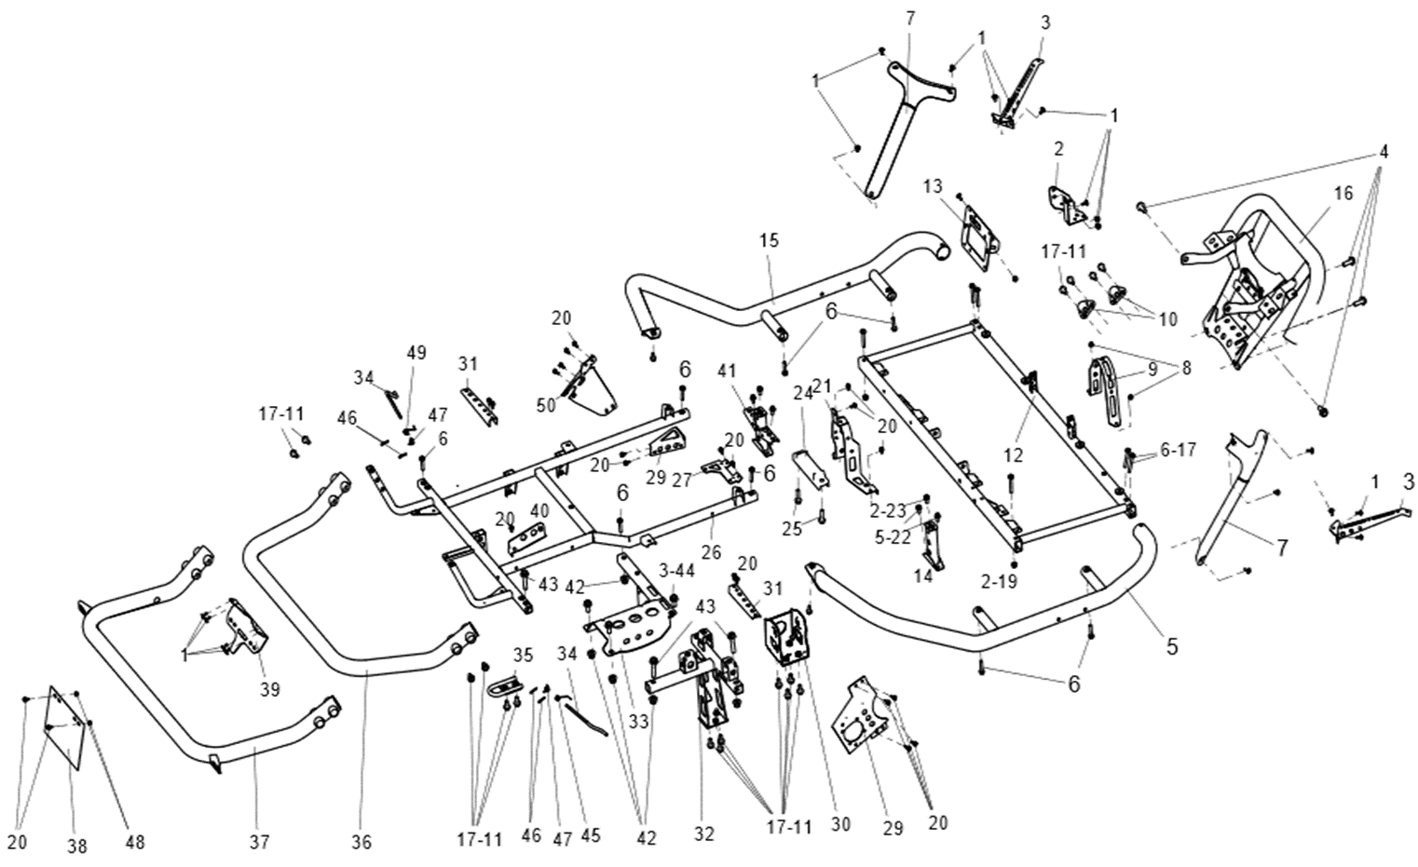

№ | Код | Наименование | Кол-во | Примечание
1 | LU097324 | Винт M6x1,0x16 ISO 7380-88, черный | 21
2 | EP-00011803 | Кронштейн реле лебедки, сталь | 1
3 | EP-00011804 | Кронштейн блок-фары головного света, сталь | 2
4 | EP-00007044 | Болт M12x1,25x30 DIN 6921-88P | 4
5 | EP-00011805 | Защита порога правая, сталь черный | 1
 | EP-00011806 | Защита порога правая, сталь красный | 1
6 | LU088512 | Болт M8x1,25x40 DIN 6921-88P | 8
7 | EP-00011807 | Кронштейн тройной передний, сталь черный | 2
 | EP-00011808 | Кронштейн тройной передний, сталь красный | 2
8 | JU052439 | Гайка М6x1,0 DIN 6926-8P | 2
9 | EP-00011809 | Кронштейн партубков системы охлаждения, сталь | 1
10 | EP-00021260 | Кронштейн переднего редуктора, сталь | 2
11 | JU080671 | Болт M10x1,25x20 DIN 6921-88P | 19
12 | EP-00011818 | Кронштейн сидений, сталь | 1
13 | EP-00011819 | Кронштейн центрального дисплея, сталь | 1
14 | EP-00011820 | Кронштейн правого сиденья, сталь | 1
15 | EP-00011821 | Защита порога левая, сталь черный | 1
 | EP-00011822 | Защита порога левая, сталь красный | 1
16 | EP-00011823 | Бампер передний, сталь черный | 1
 | EP-00011824 | Бампер передний, сталь красный | 1
17 | JU078814 | Болт M8x1,25x55 DIN 6921-88P | 6
19 | JU052449 | Гайка М8x1,25 DIN 6926-8P | 2
20 | JU058958 | Болт M6x1,0x12 DIN 6921-88P | 21
21 | EP-00011825 | Кронштейн партубков системы охлаждения задний, сталь | 1
22 | JU065574 | Болт M8x1,25x16 DIN 6921-88P | 6
23 | LU013235 | Болт M10x1,25x16 DIN 6921-88P | 2
24 | EP-00011826 | Кронштейн соединительный нижний, сталь | 1
25 | JU065562 | Болт M10x1,25x35 DIN 6921-88P | 2
26 | EP-00011827 | Подрамник задний, сталь | 1
27 | EP-00011828 | Кронштейн расширительного бачка, сталь | 1
29 | EP-00011829 | Кронштейн зарядной розетки, сталь | 1
 | EP-00011830 | Кронштейн водяного насоса, сталь | 1
30 | EP-00011831 | Кронштейн опоры ДВС левый, сталь | 1
31 | EP-00011832 | Кронштейн заднего фонаря, сталь | 2
32 | EP-00011833 | Кронштейн опоры ДВС задний, сталь | 1
33 | EP-00011834 | Кронштейн редуктора заднего моста, сталь | 1
34 | EP-00011565 | Рычаг блокировки двери грузового отсека, сталь | 2
35 | EP-00011835 | Проушина буксировочная, сталь | 1
36 |  | Бампер задний, сталь черный | 1
 |  | Бампер задний, сталь красный | 1
37 | EP-00011836 | Бампер задний, сталь черный | 1
 | EP-00011837 | Бампер задний, сталь красный | 1
40 | EP-00011838 | Кронштейн корпуса воздушного фильтра, сталь | 1
41 | EP-00011839 | Кронштейн левого сиденья, сталь | 1
42 | JU105584 | Гайка M12x1,25 DIN 6926-8P | 5
43 | JU126863 | Болт M12x1,25x55 DIN 6921-10P | 3
44 | EP-00011840 | Болт M12x1,25x25 DIN 6921-88P | 3
45 | EP-00011568 | Пружина рычага блокировки двери правая навивка, сжатие | 1
46 | EP-00021258 | Шплинт пружинный 1,6x24 DIN 11024E-P | 4
47 | EP-00011566 | Пружина рычага блокировки двери, сжатие | 2
48 | LU053226 | Гайка M6x1,0 DIN 6923-8P | 2
49 | EP-00011567 | Пружина рычага блокировки двери левая навивка, сжатие | 1
50 | EP-00011841 | Кронштейн горловины топливного бака, сталь | 1

Рама
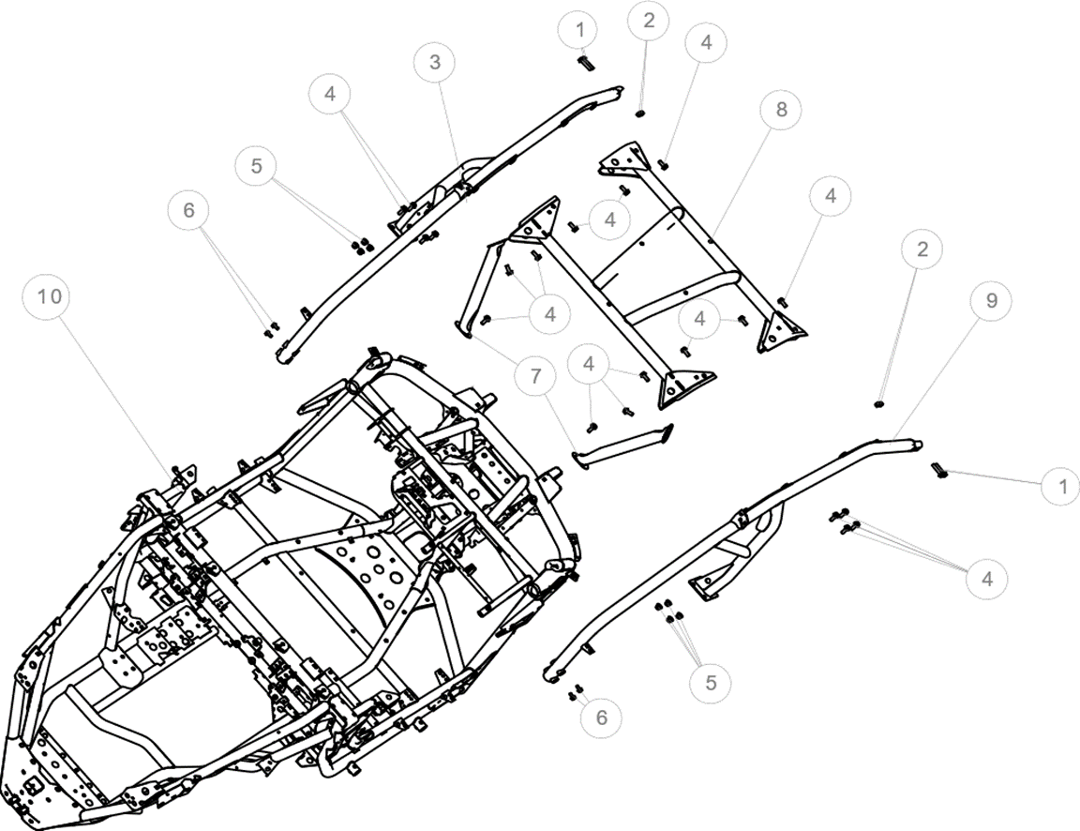

№ | Код | Наименование | Кол-во | Примечание
1 | JU126863 | Болт M12x1,25x55 DIN 6921-10P | 4
2 | EP-00011843 | Гайка M12x1,25 DIN 980-8P | 4
3 | EP-00011844 | Стойка верхняя правая, сталь черный | 1
 | EP-00011845 | Стойка верхняя правая, сталь красный | 1
4 | EP-00007044 | Болт M12x1,25x30 DIN 6921-88P | 20
5 | JU105584 | Гайка M12x1,25 DIN 6926-8P | 8
6 | JU080671 | Болт M10x1,25x20 DIN 6921-88P | 4
7 | EP-00011846 | Кронштейн верхней балки крыши, сталь черный | 2
 | EP-00011847 | Кронштейн верхней балки крыши, сталь красный | 2
8 | EP-00011848 | Балка крыши верхняя, сталь черный | 1
 | EP-00011849 | Балка крыши верхняя, сталь красный | 1
9 | EP-00011850 | Стойка верхняя левая, сталь черный | 1
 | EP-00011851 | Стойка верхняя левая, сталь красный | 1
10 | EP-00011852 | Рама в сборе, сталь | 1

Подвеска передняя
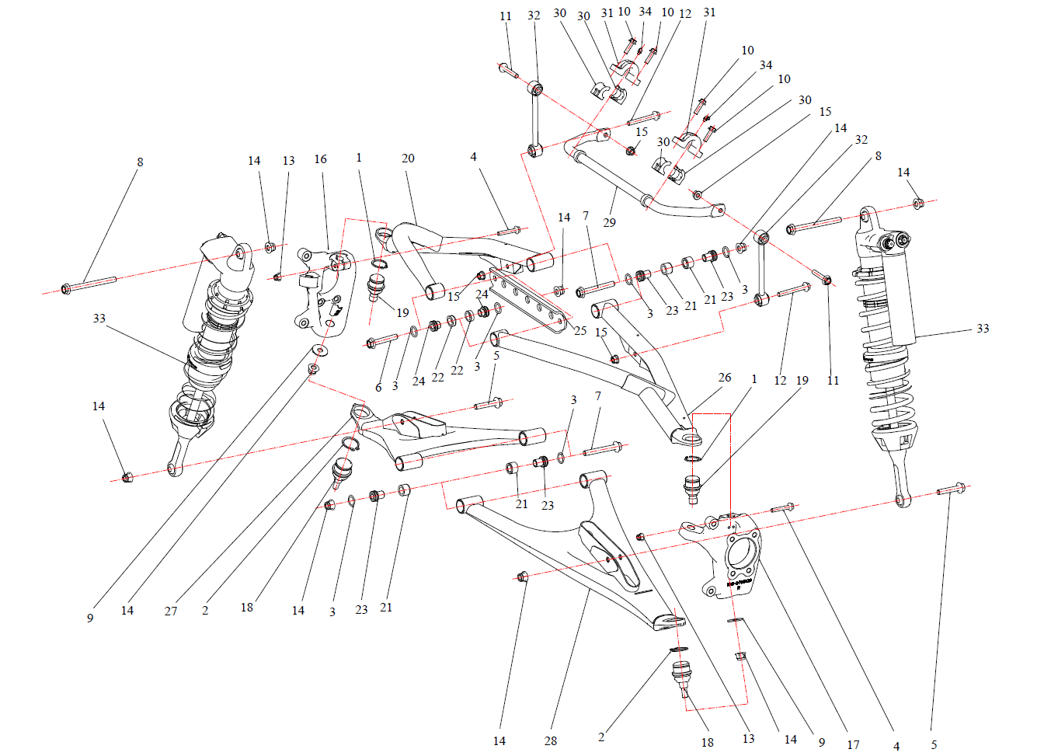

№ | Код | Наименование | Кол-во | Примечание
1 | EP-00011853 | Кольцо стопорное 40х2,5 DIN 471, хим.окс. | 2
2 | EP-00011854 | Кольцо стопорное 45х2,5 DIN 471, хим.окс. | 2
3 | EP-00021261 | Кольцо уплотнительное 14х22х7мм, резина | 16
4 | LU095083 | Болт M10x1,25x60 DIN 6921-10P | 2
5 | EP-00011855 | Болт M14x1,5x70 DIN 6921-10P | 2
6 | EP-00011856 | Болт M14x1,5x80 DIN 6921-10P | 2
7 | EP-00011857 | Болт M14x1,5x105 DIN 6921-10P | 6
8 | EP-00011858 | Болт M14x1,5x160 DIN 6921-10P | 2
9 | LU103451 | Шайба 14,5х35,0х4.0 DIN 9021-P | 2
10 | JU065562 | Болт M10x1,25x35 DIN 6921-88P | 4
11 | LU099241 | Болт M12x1,25x65 DIN 6921-10P | 2
12 | EP-00011859 | Болт M12x1,25x90 DIN 6921-10P | 2
13 | JU080778 | Гайка M10x1,25 DIN 6926-8P | 2
14 | EP-00001459 | Гайка M14x1,5 DIN 6926-8P | 14
15 | LU097637 | Гайка M12x1,25 DIN 6927-8P | 4
16 | EP-00011860 | Поворотный кулак передний левый | 1
17 | EP-00011861 | Поворотный кулак передний правый | 1
18 | EP-00011862 | Опора шаровая передней подвески, верхняя | 2
19 | EP-00011863 | Опора шаровая передней подвески, нижняя | 2
20 | EP-00011864 | Рычаг передний верхний левый, черный | 1
 | EP-00011865 | Рычаг передний верхний левый, красный | 1
21 | EP-00011866 | Втулка рычага 1 | 12
22 | EP-00011867 | Втулка рычага 2 | 4
23 | EP-00011869 | Втулка рычага Т-образная 1 | 12
24 | EP-00011870 | Втулка рычага Т-образная 2 | 4
25 | EP-00011871 | Пластина верхних рычагов, сталь | 1
26 | EP-00011872 | Рычаг передний верхний правый, черный | 1
 | EP-00011873 | Рычаг передний верхний правый, красный | 1
27 | EP-00011875 | Рычаг передний нижний левый, черный | 1
 | EP-00011876 | Рычаг передний нижний левый, красный | 1
28 | EP-00011877 | Рычаг передний нижний правый, черный | 1
 | EP-00011878 | Рычаг передний нижний правый, красный | 1
29 | EP-00011879 | Штанга стабилизатора поперечной устойчивости переднего, сталь | 1
30 | EP-00011880 | Втулка стабилизатора поперечной устойчивости переднего, резина | 4
31 | EP-00011881 | Кронштейн втулки переднего стабилизатора, сталь | 2
32 | EP-00011883 | Стойка стабилизатора поперечной устойчивости передняя | 2
33 | EP-00011884 | Амортизатор газовый передний в сборе | 2
34 | EP-00000644 | Пресс-масленка угловая | 2

Подвеска задняя
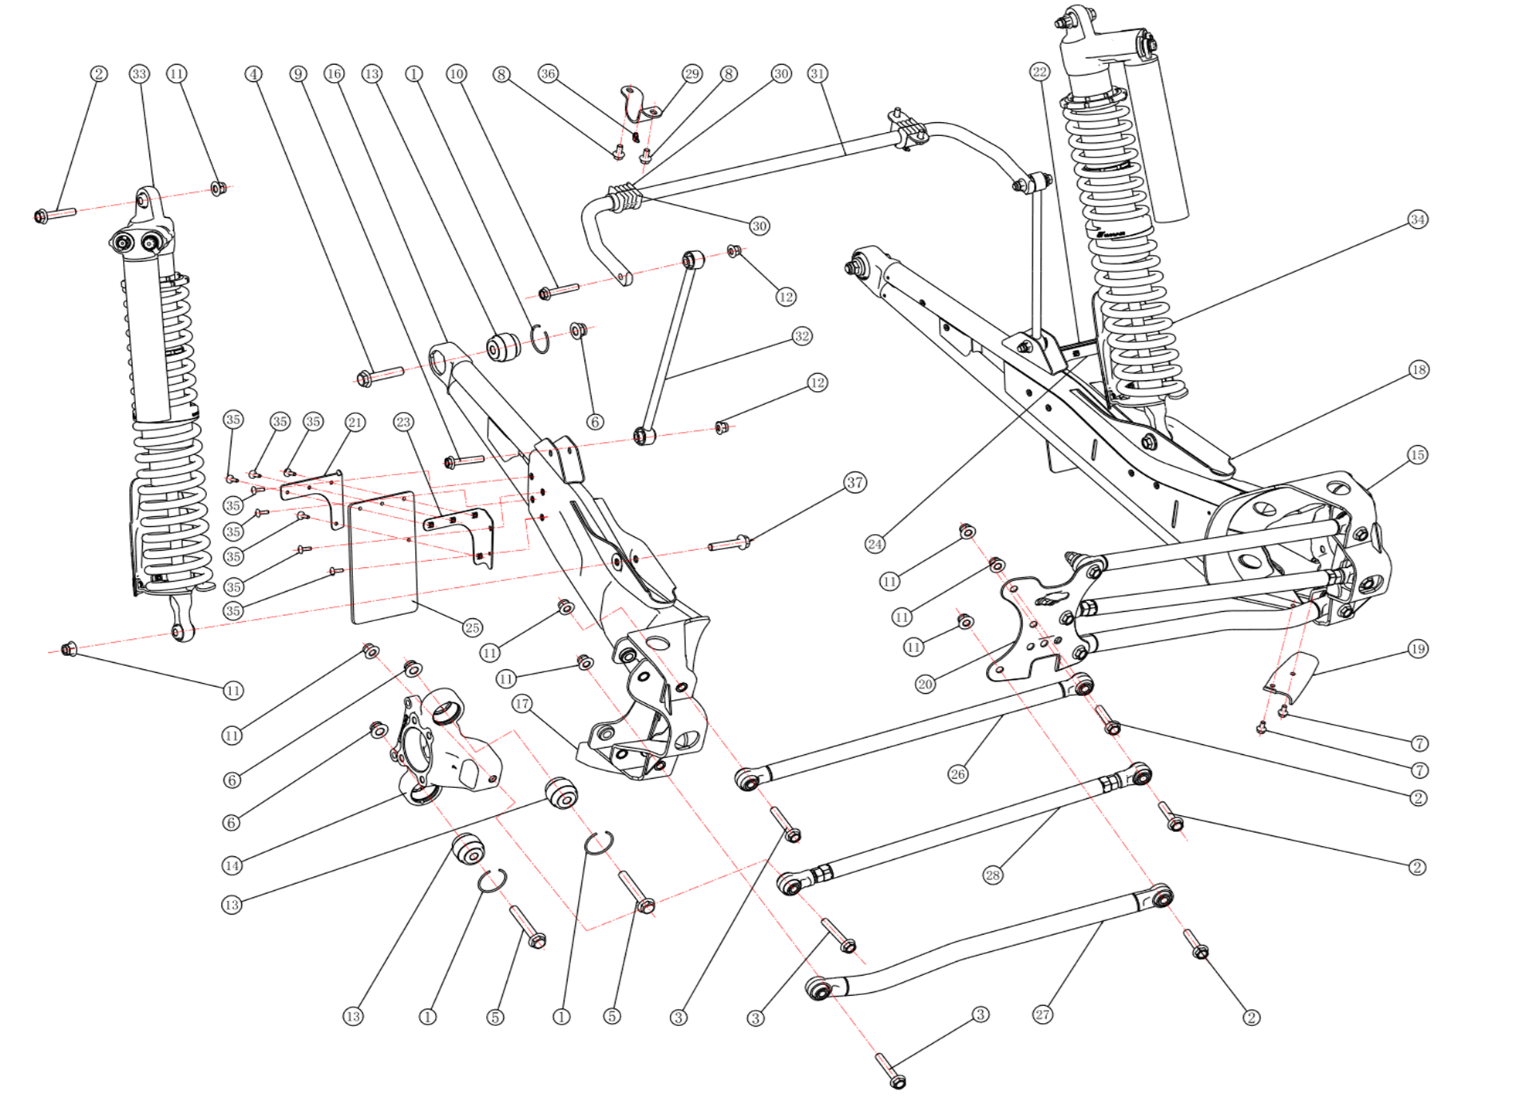

№ | Код | Наименование | Кол-во | Примечание
1 | EP-00011885 | Кольцо стопорное 55х3,2 DIN 7993B | 6
2 | EP-00011855 | Болт M14x1,5x70 DIN 6921-10P | 8
3 | EP-00011886 | Болт M14x1,5x85 DIN 6921-10P | 6
4 | EP-00011888 | Болт M16x2,0x80 DIN 6921-10P | 2
5 | EP-00011889 | Болт M16x2,0x105 DIN 6921-10P | 4
6 | EP-00011892 | Гайка M16x2,0 DIN 6926-10P | 6
7 | JU065574 | Болт M8x1,25x16 DIN 6921-88P | 4
8 | JU080671 | Болт M10x1,25x20 DIN 6921-88P | 4
9 | LU099241 | Болт M12x1,25x65 DIN 6921-10P | 2
10 | EP-00011891 | Болт M12x1,25x70 DIN 6921-10P | 2
11 | EP-00001459 | Гайка M14x1,5 DIN 6926-8P | 16
12 | JU105584 | Гайка M12x1,25 DIN 6926-8P | 4
13 | EP-00011893 | Шарнир сферический | 6
14 | EP-00011894 | Кулак задний левый | 1
15 | EP-00011895 | Кулак задний правый | 1
16 | EP-00011896 | Рычаг задний левый, черный | 1
 | EP-00011897 | Рычаг задний левый, красный | 1
17 | EP-00020974 | Скребок левый | 1
18 | EP-00011898 | Рычаг задний правый, черный | 1
 | EP-00011899 | Рычаг задний правый, красный | 1
19 | EP-00020975 | Скребок правый | 1
20 | EP-00011901 | Пластина крепления задних рычагов, сталь | 1
21 | EP-00011902 | Кронштейн брызговика левый 1, сталь | 1
22 | EP-00011903 | Кронштейн брызговика правый 1, сталь | 1
23 | EP-00011904 | Кронштейн брызговика левый 2, сталь | 1
24 | EP-00011905 | Кронштейн брызговика правый 2, сталь | 1
25 | EP-00011906 | Брызговик, резина | 2
26 | EP-00011907 | Тяга задней подвески верхняя, сталь | 2
27 | EP-00011908 | Тяга задней подвески нижняя, сталь | 2
28 | EP-00011909 | Тяга задней подвески регулировочная, сталь | 2
29 | EP-00011910 | Кронштейн втулки заднего стабилизатора, сталь | 2
30 | EP-00011911 | Втулка стабилизатора поперечной устойчивости заднего, резина | 4
31 | EP-00011912 | Штанга стабилизатора поперечной устойчивости заднего, сталь | 1
32 | EP-00011913 | Стойка стабилизатора поперечной устойчивости задняя | 2
33 | EP-00011914 | Амортизатор газовый задний левый в сборе | 1
34 | EP-00011915 | Амортизатор газовый задний правый в сборе | 1
35 | LU097324 | Винт M6x1,0x16 ISO 7380-88, черный | 16
36 | EP-00000644 | Пресс-масленка угловая | 2
37 | EP-00011916 | Болт M14x1,5x75 DIN 6921-10P | 2

Головной свет и задние фонари
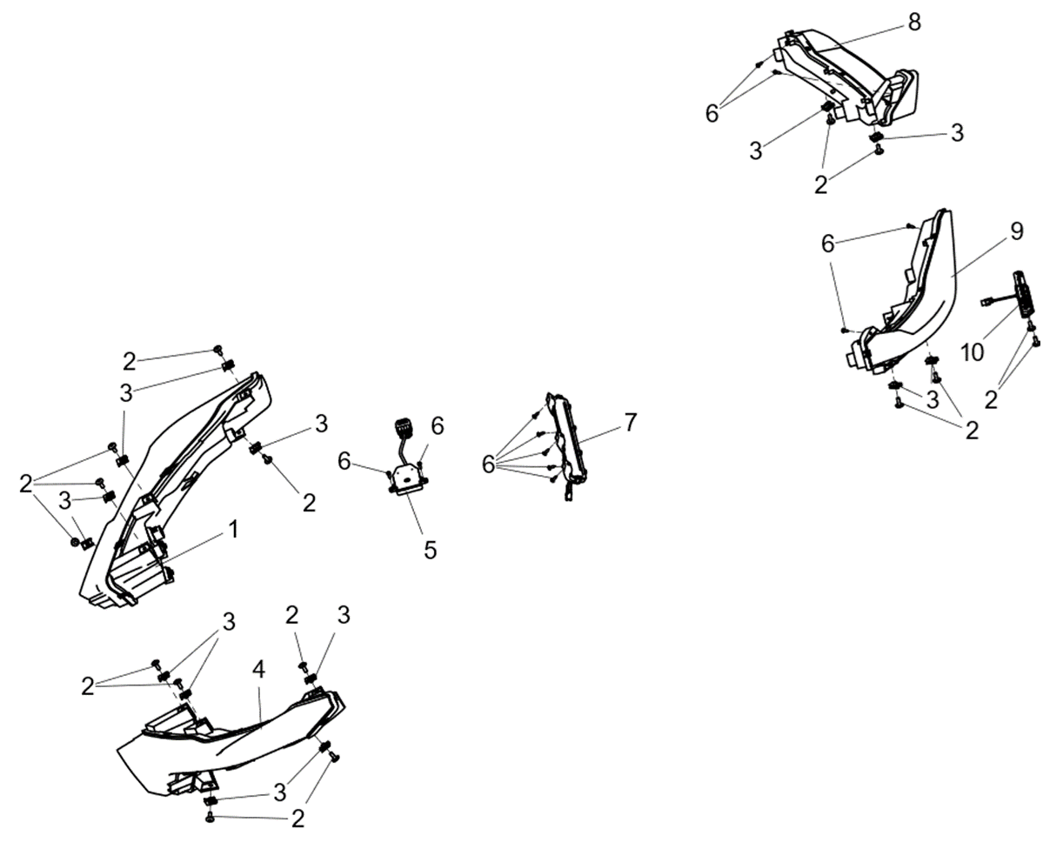

№ | Код | Наименование | Кол-во | Примечание
1 | EP-00011917 | Блок-фара светодиодная передняя правая 12В | 1
2 | LU097324 | Винт M6x1,0x16 ISO 7380-88, черный | 16
3 | LU072039 | Клипса М6x1,0мм, сталь | 14
4 | EP-00011918 | Блок-фара светодиодная передняя левая 12В | 1
5 | EP-00011919 | Блок управления фонаря атмосферного света 12В | 1
6 | LU068501 | Саморез с полукруглой головкой 4,2х13 PZ DIN 7981C P | 6
7 | EP-00011920 | Фонарь атмосферного света 12В | 1
8 | EP-00011921 | Фонарь задний комбинированный светодиодный правый (12В) | 1
9 | EP-00011922 | Фонарь задний комбинированный светодиодный левый (12В) | 1
10 | EP-00006045 | Фонарь освещения номерного знака | 1

Селектор АКПП и переключатели
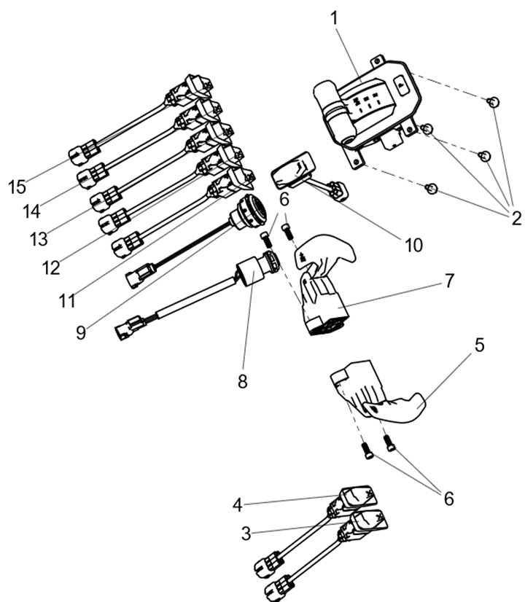

№ | Код | Наименование | Кол-во | Примечание
1 | EP-00011923 | Селектор АКПП, в сборе | 1
2 | LU068508 | Болт M6x1,0x20 DIN 6921-88P | 4
3 | EP-00011924 | Выключатель света фар 12В | 1
4 | EP-00011925 | Выключатель звукового сигнала 12В | 1
5 | EP-00011926 | Рычаг включения пониженной передачи | 1
6 | JU056058 | Винт M6x1,0x16 DIN 912-88P | 4
7 | EP-00011927 | Рычаг включения повышенной передачи | 1
8 | LU099733 | Замок зажигания | 1
9 | EP-00011928 | Кнопка старт-стоп | 1
10 | EP-00021098 | Выключатель аварийной остановки | 1
11 | EP-00011929 | Выключатель указателей поворотов 12В | 1
12 | EP-00011930 | Переключатель 2WD / 4WD | 1
13 | EP-00011931 | Выключатель аварийной остановки 12В | 1
14 | EP-00011932 | Переключатель режима EPS | 1
15 | EP-00011933 | Переключатель режима вождения | 1

ДВС и АКПП
Двигатель и АКПП в сборе
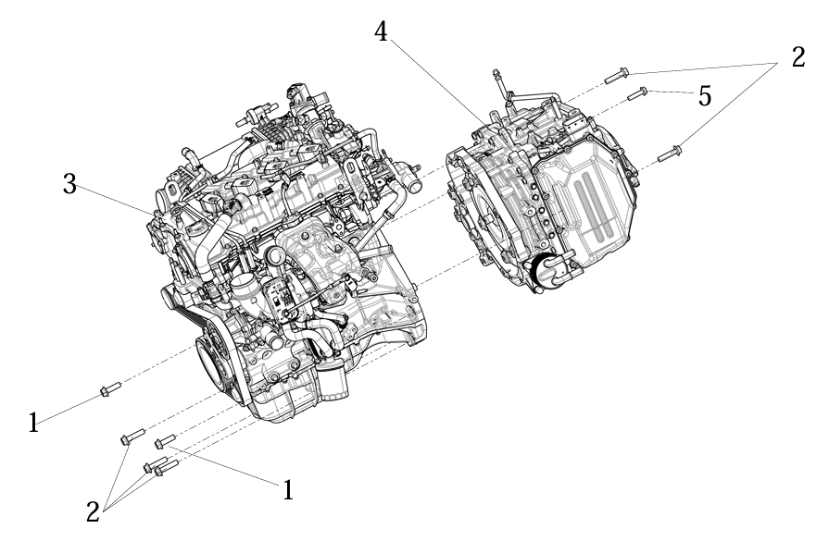

№ | Код | Наименование | Кол-во | Примечание
1 | JU066248 | Болт M12x1,25x40 DIN 6921-10P | 2
2 | EP-00015422 | Болт M12x1,25x50 DIN 6921-10P | 5
3 | EP-00021093 | ДВС с искровым зажиганием 2000 см3 SX20T | 1
4 | EP-00021094 | АКПП SX20T в сборе | 1
5 | LU013848 | Болт M10x1,25x40 DIN 6921-88P | 1

Штифты и заглушки картера ДВС
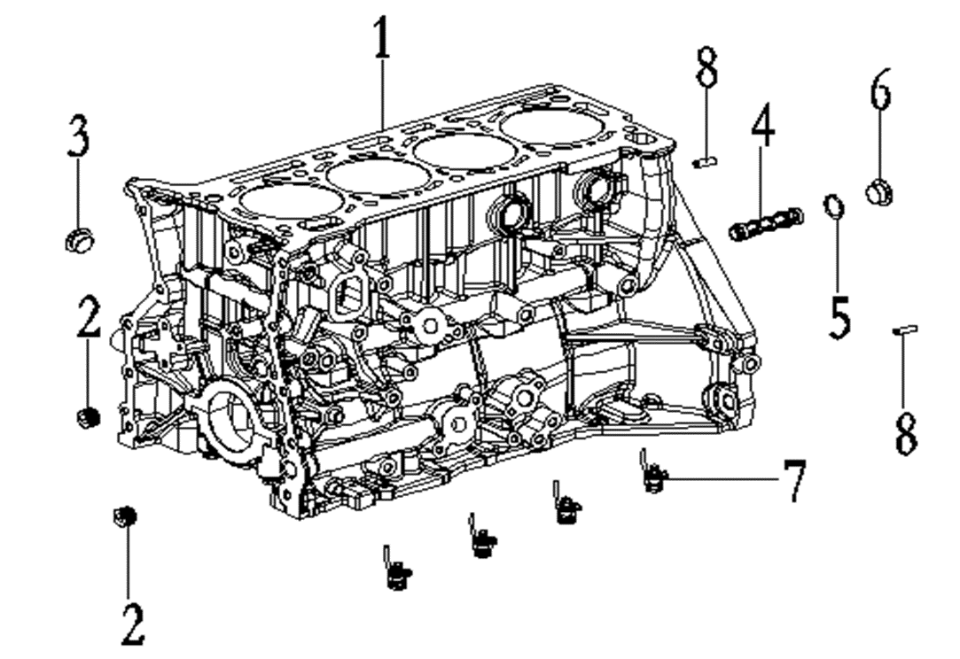

№ | Код | Наименование | Кол-во | Примечание
1 | EP-00011938 | Блок цилиндров в сборе, чугун | 1
2 | EP-00011939 | Заглушка резьбовая, сталь | 2
3 | EP-00011940 | Заглушка резьбовая, сталь | 1
4 | EP-00011941 | Фильтр сетчатый | 1
5 | EP-00021262 | Шайба 23х0,8 DIN 7603А резинометаллическая | 1
6 | EP-00011942 | Заглушка резьбовая, сталь | 1
7 | EP-00011943 | Форсунка охлаждения поршня | 4
8 | EP-00021263 | Штифт цилиндрический 18,5x16 DIN 7-P h11 | 2

Коленчатый вал
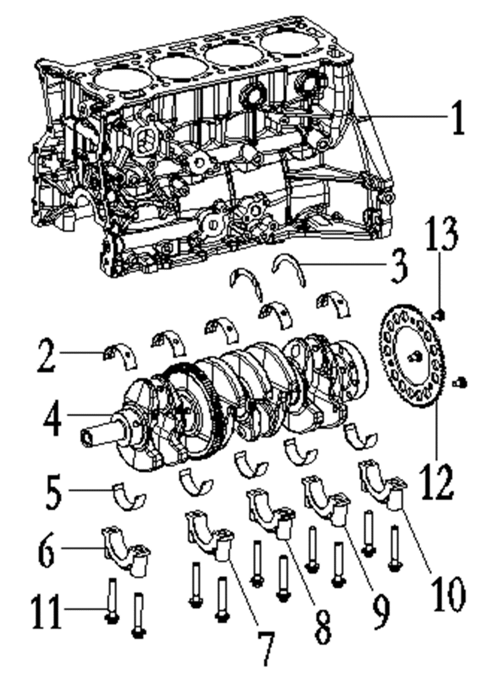

№ | Код | Наименование | Кол-во | Примечание
2 | EP-00020976 | Вкладыш коренной верхний, сталь | 5
3 | EP-00011944 | Полукольцо упорное, сталь | 2
4 | EP-00011945 | Коленвал | 1
5 | EP-00011946 | Вкладыш коренной нижний, сталь | 5
12 | EP-00011947 | Фланец датчика коленчатого вала, сталь | 1
13 | EP-00020977 | Болт M8x1,25x13 DIN 961-88P | 3

Поршень и шатун
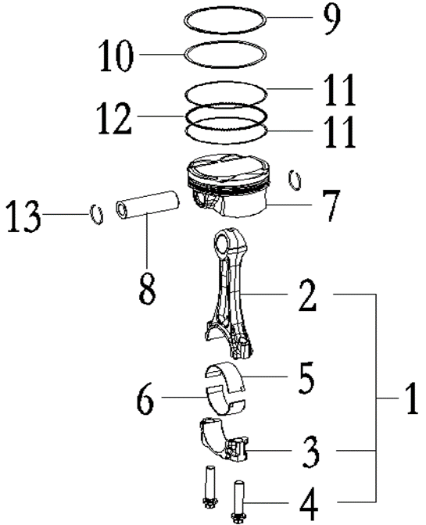

№ | Код | Наименование | Кол-во | Примечание
1 | EP-00011948 | Шатун в сборе | 4
5 | EP-00011949 | Вкладыш шатунный верхний STD A, сталь | 4
6 | EP-00011950 | Вкладыш шатунный нижний STD A, сталь | 4
7 | EP-00011951 | Поршень ДВС 2000см3 с пальцем в сборе, ал.сплав | 4
8 | EP-00011952 | Палец поршневой, сталь | 4
9 | EP-00011953 | Кольцо поршневое, первое | 4
10 | EP-00011954 | Кольцо поршневое, второе | 4
11 | EP-00011955 | Кольцо поршневое, маслосъемное | 8
12 | EP-00011956 | Кольцо поршневое, сепараторное | 4
13 | EP-00020978 | Кольцо стопорное поршневого пальца | 8

Балансирный вал
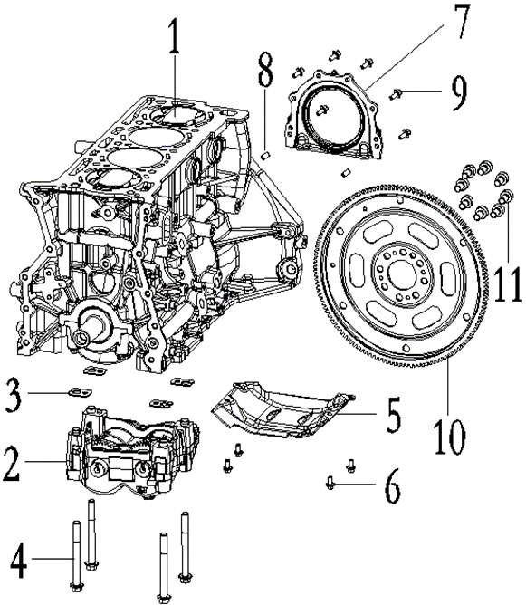

№ | Код | Наименование | Кол-во | Примечание
2 | EP-00011957 | Вал балансирный в сборе | 1
3 | EP-00011958 | Пластина регулировочная балансирного вала, сталь | 4
4 | JU065558 | Болт M10x1,25x100 DIN 6921-88P | 4
5 | EP-00011959 | Пластина картера, сталь | 1
6 | LU013750 | Болт M6x1,0x12 DIN 6921-88P (для сборки ДВС) | 4
7 | EP-00011960 | Крышка коленвала задняя, ал.сплав | 1
8 | EP-00002383 | Штифт цилиндрический 6x12 DIN 7-P h11 | 2
9 | JU059071 | Болт M6x1,0x16 DIN 6921-88P | 6
10 | EP-00011961 | Маховик, сталь | 1
11 | LU013235 | Болт M10x1,25x16 DIN 6921-88P | 8

Датчики ДВС
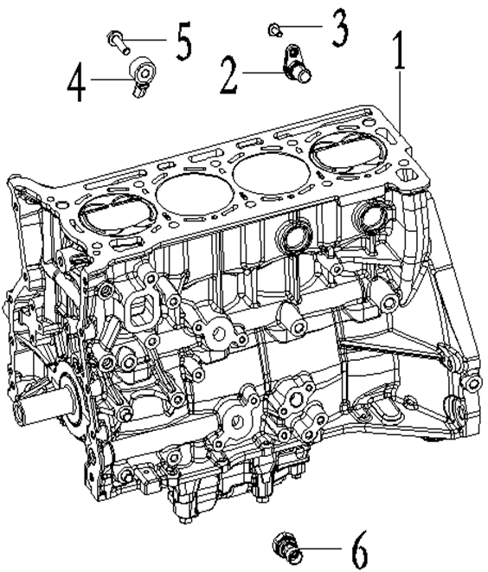

№ | Код | Наименование | Кол-во | Примечание
2 | EP-00020979 | Датчик положения коленвала | 1
3 | JU059071 | Болт M6x1,0x16 DIN 6921-88P | 1
4 | EP-00011962 | Датчик детонации | 1
5 | JU065576 | Болт M8x1,25x30 DIN 6921-88P | 1
6 | EP-00011963 | Датчик давления масла | 1

Головка блока цилиндров
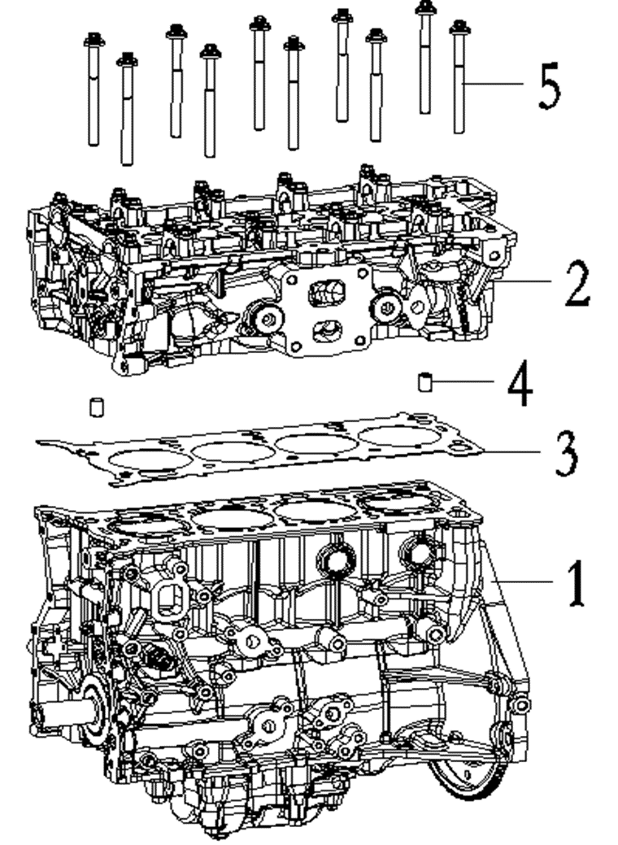

№ | Код | Наименование | Кол-во | Примечание
2 | EP-00011964 | Головка блока цилиндров, ал. сплав | 1
3 | EP-00011965 | Прокладка головки блока цилиндров 2000см3, сталь | 1
4 | EP-00021264 | Втулка направляющая 13х18мм, сталь | 2
5 | EP-00011966 | Болт головки блока цилиндров | 10

Датчики положения распредвалов
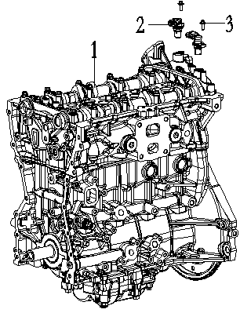

№ | Код | Наименование | Кол-во | Примечание
2 | EP-00011967 | Датчик положения распредвала | 2
3 | JU059071 | Болт M6x1,0x16 DIN 6921-88P | 2

Масляный насос


№ | Код | Наименование | Кол-во | Примечание
2 | EP-00011968 | Насос масляный в сборе | 1
3 | EP-00020980 | Кольцо уплотнительное масляного насоса, резина | 2
4 | LU088512 | Болт M8x1,25x40 DIN 6921-88P | 4
5 | EP-00011969 | Жгут проводов масляного насоса | 1
6 | EP-00011970 | Цепь масляного насоса | 1
7 | EP-00011971 | Натяжитель цепи масляного насоса, пластик | 1
8 | EP-00020981 | Болт натяжителя цепи масляного насоса | 1
9 | EP-00011972 | Звездочка привода цепи ГРМ | 1

Привод газораспределительного механизма


№ | Код | Наименование | Кол-во | Примечание
2 | EP-00011974 | Муфта изменения фаз ГРМ, впуск | 1
3 | EP-00011975 | Муфта изменения фаз ГРМ, выпуск | 1
4 | EP-00011976 | Клапан муфты изменения фаз ГРМ, впуск | 1
5 | EP-00011977 | Клапан муфты изменения фаз ГРМ, выпуск | 1
6 | EP-00011978 | Башмак натяжителя цепи ГРМ, пластик | 1
7 | EP-00011979 | Болт башмака натяжителя цепи ГРМ | 1
8 | EP-00011980 | Направляющая цепи ГРМ, пластик | 1
9 | JU065574 | Болт M8x1,25x16 DIN 6921-88P | 2
10 | EP-00011981 | Натяжитель цепи ГРМ | 1
11 | JU087967 | Болт M6x1,0x30 DIN 6921-88P | 2
12 | EP-00011982 | Цепь ГРМ | 1
13 | EP-00011983 | Успокоитель цепи ГРМ, сталь | 1
14 | JU059071 | Болт M6x1,0x16 DIN 6921-88P | 2

Крышка газораспределительного механизма


№ | Код | Наименование | Кол-во | Примечание
2 | EP-00011984 | Крышка ГРМ, ал.сплав | 1
3 | JU065576 | Болт M8x1,25x30 DIN 6921-88P | 13
4 | JU065573 | Болт M8x1,25x35 DIN 6921-88P | 1
5 | EP-00011985 | Щуп уровня масла, металлопластик | 1
6 | EP-00011986 | Регулятор муфты изменения фаз ГРМ, впуск | 1
7 | EP-00011988 | Регулятор муфты изменения фаз ГРМ, выпуск | 1
8 | LU014351 | Болт M6x1,0x14 DIN 6921-88, зеленый | 4
9 | EP-00002383 | Штифт цилиндрический 6x12 DIN 7-P h11 | 2

Поддон картера ДВС


№ | Код | Наименование | Кол-во | Примечание
2 | EP-00011989 | Поддон маслянный ДВС | 1
3 | LU013763 | Болт M6x1,0x25 DIN 6921-88P (для сборки ДВС) | 25
4 | EP-00002383 | Штифт цилиндрический 6x12 DIN 7-P h11 | 2
5 | EP-00021265 | Шпилька ДВС М6x1,0x46,5мм | 2
6 | EP-00020982 | Крышка пылезащитная поддона правая | 1
7 | EP-00020983 | Крышка пылезащитная поддона левая | 1

Крышка головки блока цилиндров


№ | Код | Наименование | Кол-во | Примечание
2 | EP-00011990 | Крышка головки блока цилиндров, пластик | 1
3 | LU013763 | Болт M6x1,0x25 DIN 6921-88P (для сборки ДВС) | 17
4 | EP-00021265 | Шпилька ДВС М6x1,0x46,5мм | 3

Насос водяного охлаждения


№ | Код | Наименование | Кол-во | Примечание
2 | EP-00011991 | Насос системы охлаждения | 1
3 | EP-00011992 | Прокладка насоса системы охлаждения, паронит | 1
4 | JU065573 | Болт M8x1,25x35 DIN 6921-88P | 3
5 | EP-00021267 | Болт M8x1,25x82 DIN 6921-88P | 2
6 | EP-00011994 | Шкив насоса системы охлаждения, сталь | 1
7 | EP-00021268 | Болт M6x1,25x12 DIN 6921-88P | 4
8 | EP-00011995 | Переходник масляного радиатора, ал.сплав | 1
9 | EP-00020984 | Кольцо уплотнительное переходника масляного радиатора, резина | 2
10 | LU013763 | Болт M6x1,0x25 DIN 6921-88P (для сборки ДВС) | 6
11 | EP-00011996 | Радиатор масляный, ал.сплав | 1
12 | EP-00020985 | Прокладка масляного радиатора, резина | 1
13 | EP-00020986 | Прокладка масляного радиатора, резина | 1
14 | LU013763 | Болт M6x1,0x25 DIN 6921-88P (для сборки ДВС) | 7

Патрубки системы охлаждения и масляный фильтр


№ | Код | Наименование | Кол-во | Примечание
2 | EP-00011997 | Патрубки системы охлаждения в сборе, резина | 1
3 | EP-00021268 | Болт M6x1,25x12 DIN 6921-88P | 1
4 | JU059071 | Болт M6x1,0x16 DIN 6921-88P | 1
5 | EP-00020987 | Кольцо уплотнительное фланца системы охлаждения, резина | 1
6 | EP-00011998 | Фланец системы охлаждения ДВС, ал.сплав | 1
7 | EP-00020988 | Прокладка фланца системы охлаждения ДВС | 1
8 | LU013763 | Болт M6x1,0x25 DIN 6921-88P (для сборки ДВС) | 3
9 | EP-00011999 | Фильтр масляный | 1
10 | EP-00012000 | Штуцер масляного фильтра, сталь | 1

Термостат


№ | Код | Наименование | Кол-во | Примечание
2 | EP-00012001 | Корпус термостата, ал.сплав | 1
3 | JU052450 | Болт M8x1,25x25 DIN 6921-88P | 4
4 | EP-00020989 | Прокладка корпуса термостата, резина | 1
5 | EP-00012002 | Крышка термостата в сборе, ал.сплав | 1
6 | LU013763 | Болт M6x1,0x25 DIN 6921-88P (для сборки ДВС) | 2
7 | LU021610 | Хомут пружинный 23 DIN 3021 | 1
8 | EP-00012003 | Патрубок масляного радиатора впускной, резина | 1
9 | EP-00012004 | Патрубок масляного радиатора выпускной, резина | 1
10 | JU071255 | Хомут пружинный 20 DIN 3021 | 4

Система подачи топлива


№ | Код | Наименование | Кол-во | Примечание
2 | EP-00012006 | Магистраль топливная высокого давления в сборе | 1
3 | JU093195 | Болт M8x1,25x60 DIN 6921-88P | 4
4 | EP-00012007 | Насос топливный высокого давления | 1
5 | EP-00012008 | Толкатель клапана ТНВД, ал.сплав | 1
6 | EP-00021269 | Болт M8x1,25x23 DIN 6921-88P | 2
7 | EP-00012009 | Трубка топливная ТНВД, ал.сплав | 1
8 | EP-00021268 | Болт M6x1,25x12 DIN 6921-88P | 1
9 | EP-00020990 | Кронштейн жгута проводов 4 | 1
10 | LU013763 | Болт M6x1,0x25 DIN 6921-88P (для сборки ДВС) | 2
11 | EP-00012010 | Кожух топливной магистали высокого давления | 1
12 | EP-00012011 | Жгут проводов топливных форсунок | 1
13 | EP-00020991 | Кронштейн жгута проводов 2 | 1
14 | EP-00021268 | Болт M6x1,25x12 DIN 6921-88P | 1

Впускной коллектор


№ | Код | Наименование | Кол-во | Примечание
2 | EP-00012012 | Коллектор впускной ДВС, пластик | 1
3 | JU080670 | Болт M8x1,25x45 DIN 6921-88P | 3
4 | EP-00007684 | Шпилька М8x1,25x28 DIN 835-88P | 2
5 | LU060474 | Гайка М8x1,25 DIN 6923-8P | 2
6 | JU065576 | Болт M8x1,25x30 DIN 6921-88P | 1
7 | EP-00012013 | Кронштейн впускного коллектора, сталь | 1
8 | JU065574 | Болт M8x1,25x16 DIN 6921-88P | 2

Интеркуллер


№ | Код | Наименование | Кол-во | Примечание
2 | EP-00012014 | Интеркуллер в сборе, ал.сплав | 1
3 | JU052450 | Болт M8x1,25x25 DIN 6921-88P | 1
4 | EP-00021270 | Шпилька М8x1,25x24 DIN 835-88P | 1
5 | LU060474 | Гайка М8x1,25 DIN 6923-8P | 1
6 | EP-00012016 | Корпус дроссельной заслонки в сборе | 1
7 | EP-00021271 | Болт M6x1,0x78 DIN 6921-88P | 4
8 | EP-00012017 | Датчик давления во впускном коллекторе | 1
9 | JU056058 | Винт M6x1,0x16 DIN 912-88P | 3
10 | EP-00012018 | Клапан адсорбера | 1

Стартер и датчик наддува


№ | Код | Наименование | Кол-во | Примечание
2 | EP-00012019 | Патрубок впускного коллектора, резина | 1
3 | LU013822 | Хомут пружинный 17 DIN 3021 | 2
4 | EP-00012020 | Датчик давления и температуры наддувочного воздуха | 2
5 | EP-00021265 | Шпилька ДВС М6x1,0x46,5мм | 1
6 | LU018415 | Болт M6x1,0x25 DIN 6921-88P | 1
7 | EP-00012021 | Стартер для ДВС 12В | 1
8 | EP-00021272 | Болт M12x1,25x80 DIN 6921-88P | 1
9 | LU013848 | Болт M10x1,25x40 DIN 6921-88P | 1

Свечи и катушки зажигания


№ | Код | Наименование | Кол-во | Примечание
2 | EP-00012022 | Катушка зажигания 12В | 4
3 | EP-00012023 | Свеча зажигания NGK SIFR6B7G | 4
4 | LU081039 | Болт M6x1,0x45 DIN 6921-88P | 4
5 | EP-00012024 | Проушина ДВС подъёмная правая, сталь | 1
6 | JU080671 | Болт M10x1,25x20 DIN 6921-88P | 1
7 | EP-00012025 | Проушина ДВС подъёмная левая, сталь | 1
8 | JU080671 | Болт M10x1,25x20 DIN 6921-88P | 1

Турбокомпрессор


№ | Код | Наименование | Кол-во | Примечание
2 | EP-00012026 | Турбокомпрессор | 1
3 | EP-00012027 | Прокладка турбокомпрессора, сталь | 1
4 | EP-00021273 | Шпилька M10x1,25x26 DIN 835-88P | 4
5 | LU021088 | Гайка M10x1,25 DIN 6923-8P | 4
6 | EP-00012028 | Фланец турбокомпрессора впускной, ал.сплав | 1
7 | EP-00012029 | Прокладка впускного фланца турбокомпрессора, сталь | 1
8 | EP-00021269 | Болт M8x1,25x23 DIN 6921-88P | 2
9 | EP-00012030 | Щиток теплоотражающий турбокомпрессора верхний, сталь | 1
10 | EP-00021274 | Шайба 8.4x18.0x3.0мм, сталь | 2
11 | LU014565 | Болт M8x1,25x12 DIN 6921-88P | 2
12 | EP-00012031 | Щиток теплоотражающий турбокомпрессора нижний, сталь | 1
13 | EP-00021274 | Шайба 8.4x18.0x3.0мм, сталь | 2
14 | LU014565 | Болт M8x1,25x12 DIN 6921-88P | 2

Система смазки турбокомпрессора


№ | Код | Наименование | Кол-во | Примечание
2 | EP-00012032 | Трубка подачи масла, сталь | 1
3 | LU014351 | Болт M6x1,0x14 DIN 6921-88, зеленый | 1
4 | EP-00021275 | Болт Banjo M12x1,5x25 DIN 7643-88 | 2
5 | LU057467 | Шайба 12,4х18,0х1,5 DIN 7603А, медь | 4
6 | EP-00012033 | Трубка слива масла, сталь | 1
7 | LU014351 | Болт M6x1,0x14 DIN 6921-88, зеленый | 4
8 | EP-00012034 | Прокладка трубки слива масла (турбокомпрессор), сталь | 1
9 | EP-00012035 | Прокладка трубки слива масла (ДВС), сталь | 1


Система охлаждения турбокомпрессора

№ | Код | Наименование | Кол-во | Примечание
2 | EP-00012036 | Трубка системы охлаждения, сталь | 1
3 | EP-00021268 | Болт M6x1,25x12 DIN 6921-88P | 1
4 | JU059071 | Болт M6x1,0x16 DIN 6921-88P | 2
5 | EP-00012037 | Прокладка трубки системы охлаждения, сталь | 1
6 | JU079557 | Хомут пружинный 13 DIN 3021 | 1
7 | EP-00012038 | Трубки охлаждения турбокомпрессора в сборе, сталь | 1
8 | EP-00021268 | Болт M6x1,25x12 DIN 6921-88P | 2
9 | JU059071 | Болт M6x1,0x16 DIN 6921-88P | 2
10 | EP-00012039 | Прокладка трубок охлаждения турбокомпрессора, сталь | 1
11 | JU079557 | Хомут пружинный 13 DIN 3021 | 2
12 | EP-00012040 | Патрубок в сборе, резина | 1

Генератор


№ | Код | Наименование | Кол-во | Примечание
2 | EP-00012041 | Кронштейн натяжителя ремня навесного оборудования, ал.сплав | 1
3 | LU088512 | Болт M8x1,25x40 DIN 6921-88P | 4
4 | EP-00021276 | Втулка направляющая 11х12мм, сталь | 2
5 | EP-00012042 | Генератор в сборе, 12В | 1
6 | EP-00021278 | Шпилька ДВС М8x1,25x130,1мм | 1
7 | EP-00021319 | Втулка направляющая 11х12мм, сталь | 2
8 | EP-00012043 | Кронштейн генератора, ал.сплав | 1
9 | EP-00004134 | Болт M10x1,25x50 DIN 6921-88P | 2
10 | JU071790 | Болт M10x1,25x65 DIN 6921-88P | 2
11 | EP-00021279 | Шпилька М12x1,25x88,5 DIN 835-88P | 2
12 | EP-00021280 | Шпилька ДВС М8x1,25x125,1мм | 2

Ремень навесных агрегатов


№ | Код | Наименование | Кол-во | Примечание
2 | EP-00012044 | Шкив коленвала, сталь | 1
3 | EP-00021281 | Болт шкива коленвала M15x1,5x60 | 1
4 | EP-00012045 | Ролик обводной | 1
5 | LU094654 | Болт M10x1,25x30 DIN 6921-88P | 1
6 | EP-00012046 | Натяжитель ремня навесного оборудования, ал.сплав | 1
7 | JU065567 | Болт M10x1,25x70 DIN 6921-88P | 1
8 | EP-00020992 | Ремень поликлиновый 6PK1545 | 1
9 | EP-00012047 | Ролик направляющий | 1

Кронштейны жгутов проводов ДВС


№ | Код | Наименование | Кол-во | Примечание
2 | EP-00012048 | Кронштейн жгута проводов, сталь | 1
3 | EP-00021268 | Болт M6x1,25x12 DIN 6921-88P | 1
4 | EP-00012049 | Кронштейн жгута проводов переднего датчика кислорода, сталь | 1
5 | EP-00021268 | Болт M6x1,25x12 DIN 6921-88P | 2
6 | EP-00021283 | Шпилька М10x1,25x26 DIN 835-88P | 4
7 | EP-00012050 | Кронштейн жгута проводов, сталь | 1
8 | EP-00021268 | Болт M6x1,25x12 DIN 6921-88P | 1
9 | EP-00012051 | Кронштейн жгута проводов, сталь | 1
10 | EP-00021268 | Болт M6x1,25x12 DIN 6921-88P | 1

Маслоотражательные колпачки клапанов ГБЦ


№ | Код | Наименование | Кол-во | Примечание
2 | EP-00012052 | Колпачок маслоотражательный, резина | 16
3 | EP-00011940 | Заглушка резьбовая, сталь | 3

Клапаны и пружины ГБЦ


№ | Код | Наименование | Кол-во | Примечание
2 | EP-00012054 | Тарелка пружины клапана, сталь | 16
3 | EP-00012055 | Сухарь клапана, сталь | 32
4 | EP-00012056 | Пружина клапана (сжатие) | 16
5 | EP-00012057 | Клапан впускной, сталь | 8
6 | EP-00012058 | Клапан выпускной, сталь | 8

Распределительный вал ГБЦ


№ | Код | Наименование | Кол-во | Примечание
2 | EP-00012059 | Топкатель клапана, сталь | 16
3 | EP-00012060 | Распредвал впускных клапанов, сталь | 1
4 | EP-00012061 | Распредвал выпускных клапанов, сталь | 1

Коробка передач в сборе


№ | Код | Наименование | Кол-во | Примечание
1 | EP-00012062 | Гидротрансформатор, сталь | 1
2 | EP-00012063 | Щуп уровня масла АКПП, металлопластик | 1
3 | EP-00012064 | Пробка сливного отверстия АКПП, сталь | 1
4 | EP-00012065 | Пробка щупа уровня масла АКПП, сталь | 1
5 | EP-00012066 | Датчик включенной передачи АКПП | 1
6 | LU068508 | Болт M6x1,0x20 DIN 6921-88P | 2
7 | EP-00012067 | Заглушка винтовая коробки передач | 1
8 | EP-00020993 | Сальник полуоси АКПП, резина | 1
9 | EP-00020994 | Сальник полуоси АКПП, резина | 1
10 | EP-00020995 | Сальник АКПП, резина | 1

Крышка гидроблока АКПП


№ | Код | Наименование | Кол-во | Примечание
1 | EP-00012068 | Крышка гидроблока АКПП, сталь | 1
2 | EP-00013744 | Винт M8x1,25x16 ISO 7380-88P | 11

Гидроблок АКПП


№ | Код | Наименование | Кол-во | Примечание
1,3 | EP-00012069 | Соленоид S3 S5 | 2
2 | EP-00012070 | Соленоид S2 S4 | 1
4 | EP-00012071 | Соленоид S1 | 1
5,6 | EP-00021285 | Болт M5x0,8x10 DIN 6921-88P | 5
7 | EP-00012072 | Кронштейн, сталь | 1
8 | EP-00021286 | Штифт цилиндрический 3x23,8 DIN 7-P h11 | 8
9 | EP-00012073 | Соленоид АКПП | 1
10-15 | EP-00012074 | Соленоид АКПП | 6
16 | EP-00012075 | Соленоид АКПП | 1
17 | EP-00012076 | Соленоид АКПП, парковка | 1
18 | JU079554 | Винт M6x1,0x12 ISO 7380-2-10P | 1
19 | EP-00012077 | Кронштейн, сталь | 1

Датчик скорости вращения входного вала АКПП


№ | Код | Наименование | Кол-во | Примечание
1 | EP-00012078 | Датчик скорости вращения входного вала АКПП | 1
2 | KS000121 | Болт M6x1,0x14 DIN 6921-88P | 1

Датчик скорости вращения выходного вала и крепление гидроблока АКПП


№ | Код | Наименование | Кол-во | Примечание
2 | LU095417 | Болт M6x1,0x22 DIN 6921-88P | 10
3 | EP-00012079 | Кронштейн датчика температуры масла АКПП, сталь | 1
4 | JU052446 | Болт M8x1,25x20 DIN 6921-88P | 1
5 | EP-00012080 | Датчик скорости вращения выходного вала АКПП | 1
6 | KS000121 | Болт M6x1,0x14 DIN 6921-88P | 1

Теплообменник АКПП


№ | Код | Наименование | Кол-во | Примечание
1 | JU080668 | Болт M8x1,25x12 DIN 6921-88P, с насечкой | 2
2 | EP-00020996 | Кронштейн крышки ремня навесных агрегатов боковой, сталь | 1
3 | JU052449 | Гайка М8x1,25 DIN 6926-8P | 5
4 | JU052439 | Гайка М6x1,0 DIN 6926-8P | 2
5 | EP-00020997 | Кронштейн крышки ремня навесных агрегатов нижний, сталь | 1
6 | EP-00015721 | Болт M8x1,25x30 TORX DIN 6921-88P | 5
7 | EP-00020998 | Крышка ремня навесных агрегатов, пластик | 1
8 | EP-00020999 | Крышка генератора, пластик | 1
9 | EP-00021000 | Патрубок сапуна, резина | 1
10 | LU097871 | Хомут, круглый 200 | 4
11 |  |  | 1
12 |  |  | 1
13 | LU098942 | Хомут пружинный 28 DIN 3021 | 2
15 | EP-00021001 | Патрубок теплообменника АКПП выпускной, резина | 1
16 | EP-00021002 | Теплообменник АКПП, ал.сплав | 1
17 | EP-00021003 | Кронштейн теплообменника АКПП, сталь | 1
18 | EP-00021004 | Переходник теплообменника АКПП, ал.сплав | 1
19 | EP-00021005 | Кольцо уплотнительное трубки теплообменника АКПП, резина | 2
20 | EP-00021006 | Шланг теплообменника АКПП впускной | 1
21 | EP-00021007 | Шланг теплообменника АКПП выпускной | 1
22 | LU068508 | Болт M6x1,0x20 DIN 6921-88P | 4
23 | JU065574 | Болт M8x1,25x16 DIN 6921-88P | 1
24 | JU052450 | Болт M8x1,25x25 DIN 6921-88P | 4
25 | JU065576 | Болт M8x1,25x30 DIN 6921-88P | 3
26 | LU088512 | Болт M8x1,25x40 DIN 6921-88P | 2
27 | LU098942 | Хомут пружинный 28 DIN 3021 | 2

